Sommaire


 |  | ANALYSE DE L'ACTIVITE HOSPITALIERE
 |  |  | 2020

 |  |  | Champ MCO - Tous secteurs

Source | PMSI MCO
Date de création | 2021-09-10

Période | 2018-2019-2020

Classification des GHM | v2020

Objectif | Ce fichier décrit l’activité et l'évolution annuelle des prises en charges hospitalière en médecine,
 | chirurgie et obstétrique (MCO), au niveau national.

Perimètre des établissements | Etablissements de santé ayant une activité MCO, quelle que soit leur modalité de financement (tarification à l'activité - T2A ou sous dotation annuelle de financement - DAF).

Onglets | Description |  | Informations en lien avec la COVID-19
Methode | Descriptif des données et des méthodes utilisée dans l'analyse
COVID | Prise en charge des patients COVID-19 |  | x
type_hospit | Déclinaison par type d'hospitalisation (y compris séances et forfaits de dialyse) |  | x
statut_hs | Déclinaison par statut juridique (hors séances) |  | x
Mois_hs | Déclinaison par mois (hors séances) |  | x
regions_hs | Déclinaison par région (hors séances) |  | x
age_sexe_hs | Déclinaison par croisement sexe et classe d'âge (hors séances) |  | x
mode_entree_hs | Déclinaison par mode d'entrée (hors séances) |  | x
mode_sortie_hs | Déclinaison par mode de sortie (hors séances) |  | x
Soins_critiques_hs | Activité des soins critiques (hors séances) |  | x
CAS_hs | Déclinaison par catégorie d'activité de soins (hors séances) |  | x
niveaux_hs | Déclinaison par niveau de sévérité (hors séances) |  | x
CMD_hs | Déclinaison par catégorie majeure de diagnostic (hors séances)
DA_hs | Déclinaison par domaine d'activité (hors séances) |  | x
GP_hs | Déclinaison par groupe de planification (hors séances) |  | x
racines_CMD_hs | Déclinaison par catégorie majeure de diagnostic et racine (hors séances)
racines_hs | Déclinaison par racine (hors séances)
Tops_racines_hs | Top racines (hors séances)
GHM_hs | Déclinaison par GHM (hors séances)
Tops_GHM_hs | Top GHM (hors séances)
seances | Focus sur les séances (y compris forfaits de dialyse hors centre)

COVID
Prise en charge de la COVID
- En 2020, l'ensemble des établissements MCO des secteurs ex-DG et ex-OQN ont réalisé au total près de 218 000 hospitalisations pour COVID, soit 0,7% des séjours de MCO (hors séances). Cette prise en charge a concerné 186 000 patients.
- Cette prise en charge spécifique a suivi les vagues épidémiques. La première vague épidémique de la COVID-19, de mars à mai 2020, est caractérisée par une très forte hausse d’activité en avril (57 500 séjours). Entre les deux vagues épidémiques, de juin à septembre, l'activité est au plus bas en juillet avec 2 000 séjours. Enfin, à la seconde vague épidémique, au dernier trimestre 2020, une nouvelle hausse d’activité est observée en novembre (51 500 séjours).
- Plus d'un tiers des séjours COVID concerne des personnes âgées de 80 ans et plus (75 300 séjours, soit 34%). Cette proportion est seulement de 15% sur l'ensemble des séjours.
- Les hommes sont majoritairement concernés, représentant 56% des hospitalisations. En comparaison, les hommes représentent 48% de l'ensemble des hospitalisations.
- Les séjours des patients COVID sont principalement groupés dans le domaine d'activité relatif à la Pneumologie, puis à celui des maladies infectieuses et parasitaires.
- Au total, en 2020, 45 700 patients COVID ont été hospitalisés en service de soins critiques.
Pour plus de détails : https://scancovid.scansante.fr

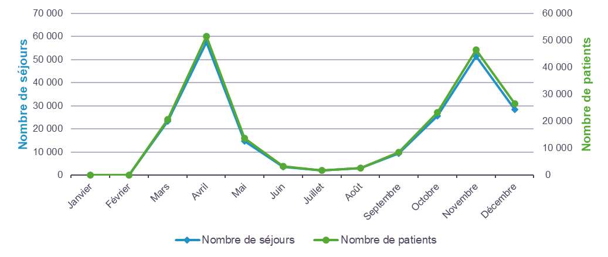
Répartition des prises en charge COVID en MCO en 2020 par mois de sortie
 | NS : inf. 11
 | Activité
 | 2020
Mois | Nombre de séjours | Nombre de patients

Janvier | NS | NS
Février | 0.0 | 0.0
Mars | 23.2 | 20.7
Avril | 57.5 | 51.5
Mai | 14.6 | 13.7
Juin | 3.6 | 3.4
Juillet | 2.0 | 1.8
Août | 3.0 | 2.7
Septembre | 9.4 | 8.5
Octobre | 25.7 | 23.2
Novembre | 51.5 | 46.4
Décembre | 28.4 | 26.4
Total | 218.9 | 185.9
Séjours et patients en milliers

Répartition des prises en charge COVID en MCO en 2020 par classe d'âge

 | Activité
 | 2020
Classe d'âge | Nombre de séjours | Nombre de patients

0-1 ans | 1.1 | 1.0
1-3 ans | 0.2 | 0.2
4-17 ans | 0.9 | 0.8
18-39 ans | 11.9 | 10.2
40-59 ans | 42.8 | 35.8
60-69 ans | 39.3 | 32.4
70-74 ans | 24.7 | 20.5
75-79 ans | 22.6 | 19.0
80 ans et plus | 75.3 | 66.1
Total | 218.9 | 185.9
Séjours et patients en milliers

Répartition des prises en charge COVID en MCO en 2020 par sexe

 | Activité
 | 2020
Sexe | Nombre de séjours | Nombre de patients

Homme | 123.1 | 102.8
Femme | 95.7 | 83.1
Total | 218.9 | 185.9
Séjours et patients en milliers

Répartition des prises en charge COVID en MCO en 2020 par CMD
 |  | NS : inf. 11
 |  | Activité
 |  | 2020
Catégorie majeure de diagnostic |  | Nombre de séjours | Nombre de patients

01 | Affections du système nerveux | 0.8 | 0.8
02 | Affections de l'oeil | 0.0 | 0.0
03 | Affections des oreilles, du nez, de la gorge, de la bouche et des dents | 0.1 | 0.1
04 | Affections de l'appareil respiratoire | 195.5 | 165.9
05 | Affections de l'appareil circulatoire | 1.7 | 1.7
06 | Affections du tube digestif | 0.8 | 0.8
07 | Affections du système hépatobiliaire et du pancréas | 0.4 | 0.4
08 | Affections et traumatismes de l'appareil musculosquelettique et du tissu conjonctif | 1.2 | 1.2
09 | Affections de la peau, des tissus sous-cutanés et des seins | 0.3 | 0.3
10 | Affections endocriniennes, métaboliques et nutritionnelles | 0.4 | 0.3
11 | Affections du rein et des voies urinaires | 0.6 | 0.6
12 | Affections de l'appareil génital masculin | 0.1 | 0.1
13 | Affections de l'appareil génital féminin | 0.0 | 0.0
14 | Grossesses pathologiques, accouchements et affections du post-partum | 0.2 | 0.2
15 | Nouveau-nés, prématurés et affections de la période périnatale | 0.0 | 0.0
16 | Affections du sang et des organes hématopoïétiques. | 0.3 | 0.3
17 | Affections myéloprolifératives et tumeurs de siège imprécis ou diffus | 0.2 | 0.2
18 | Maladies infectieuses et parasitaires | 15.1 | 14.4
19 | Maladies et troubles mentaux | 0.1 | 0.1
20 | Troubles mentaux organiques liés à l'absorption de drogues ou induits par celles-ci | 0.0 | 0.0
21 | Traumatismes, allergies et empoisonnements | 0.1 | 0.1
22 | Brûlures | NS | NS
23 | Facteurs influant sur l'état de santé et autres motifs de recours aux services de santé | 1.0 | 1.0
25 | Maladies dues à une infection par le VIH | 0.0 | 0.0
26 | Traumatismes multiples graves | 0.0 | 0.0
27 | Transplantations d'organes | 0.0 | 0.0
Total France |  | 218.9 | 185.9
Séjours et patients en milliers

Répartition des prises en charge COVID en MCO en 2020 par DA
 |  | NS : inf. 11
 |  | Activité
 |  | 2020
Domaine d'activité |  | Nombre de séjours | Nombre de patients

D01 | Digestif | 1.2 | 1.2
D02 | Orthopédie traumatologie | 0.8 | 0.8
D03 | Traumatismes multiples ou complexes graves | 0.0 | 0.0
D04 | Rhumatologie | 0.4 | 0.4
D05 | Système nerveux (hors cathétérismes vasculaires diagnostiques et interventionnels) | 0.8 | 0.8
D06 | Cathétérismes vasculaires diagnostiques et interventionnels | 0.3 | 0.3
D07 | Cardio-vasculaire (hors cathétérismes vasculaires diagnostiques et interventionnels) | 1.4 | 1.3
D09 | Pneumologie | 195.5 | 165.9
D10 | ORL, Stomatologie | 0.1 | 0.1
D11 | Ophtalmologie | 0.0 | 0.0
D12 | Gynécologie - sein | 0.0 | 0.0
D13 | Obstétrique | 0.2 | 0.2
D14 | Nouveau-nés et période périnatale | 0.0 | 0.0
D15 | Uro-néphrologie et génital | 0.7 | 0.7
D16 | Hématologie | 0.4 | 0.4
D17 | Chimiothérapie, radiothérapie, hors séances | NS | NS
D18 | Maladies infectieuses (dont VIH) | 15.0 | 14.3
D19 | Endocrinologie | 0.3 | 0.3
D20 | Tissu cutané et tissu sous-cutané | 0.2 | 0.2
D21 | Brûlures | NS | NS
D22 | Psychiatrie | 0.1 | 0.1
D23 | Toxicologie, Intoxications, Alcool | 0.1 | 0.1
D24 | Douleurs chroniques, Soins palliatifs | 0.9 | 0.9
D25 | Transplant. d'organes | 0.0 | 0.0
D26 | Activités inter spécialités, suivi thérapeutique d'affections connues | 0.3 | 0.3
Total France |  | 218.9 | 185.9
Séjours et patients en milliers

Répartition des prises en charge COVID en MCO en 2020 en soins critiques

 |  | Activité
 |  | 2020
Soins critiques |  | Nombre de séjours | Nombre de patients

Réanimation |  | 31.9 | 29.1
Soins intensifs |  | 6.5 | 6.3
Soins continus |  | 20.4 | 19.6
Total France Soins critiques |  | 50.9 | 45.7
Séjours et patients en milliers
Il existe 3 types d’unités de soins critiques : la réanimation, les unités de soins intensifs et les unités de soins continus.
Lors d'une hospitalisation, la prise en charge d'un patient peut nécessiter le passage dans plusieurs unités de soins.

type_hospit
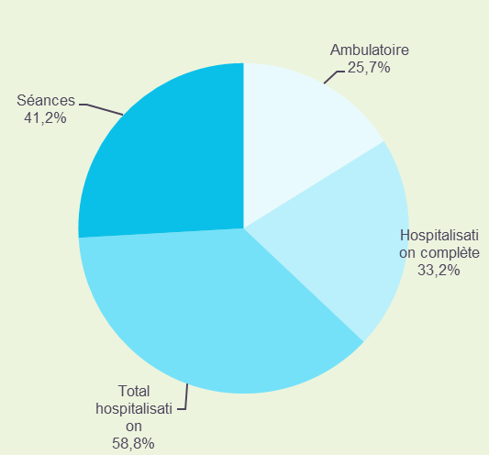
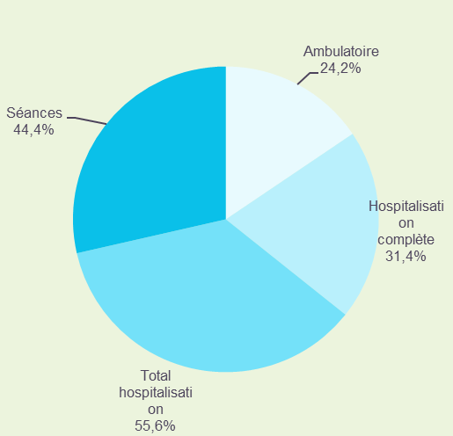
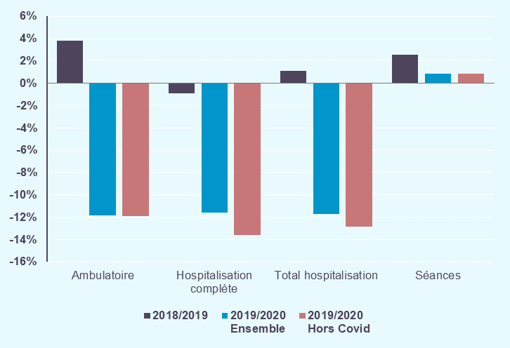
Déclinaison par type d'hospitalisation (y compris séances et forfaits de dialyse) :
- En 2020, 16,5 millions de séjours en hospitalisation ont été réalisés par des établissements MCO. Ils ont concerné 11 millions de patients.
- Les établissements MCO ont réalisé 13,2 millions de séances et forfaits.
- En lien avec le crise sanitaire de 2020, les hospitalisations (hors séances) sont en forte diminution en nombre de séjours (-11,7%), de même que l'activité en ambulatoire (-11,8%).
- Hors prises en charge COVID, les hospitalisations diminuent de -12,9% entre 2019 et 2020 et les séances sont stables (+0,9%),

 | Historique 2018/2019 | Activité 2020 |  | Evolution 2019/2020 |  | Activité 2020 Hors prise en charge COVID |  |  | Patients
 |  |  |  |  |  |  |  |  | 2020
Type d'hospitalisation | Evolution nombre de séjours | Nombre de séjours | Part en séjours | Evolution nombre de séjours | Contribution à l'évolution en séjours | Nombre de séjours | Part en séjours | Evolution nombre de séjours | Nombre de patients | Part en patients | Nombre moyen de séjours par patient
 | 2018/2019 | 2020 | 2020 | 2019/2020 | 2019/2020 | 2020 | 2020 | 2019/2020
Ambulatoire | +3.8% | 7,183.5 | 24.2% | -11.8% | 46.6% | 7,176.9 | 24.3% | -11.9% | 5,614.5 | 51.1% | 1,27
Hospitalisation complète | -0.9% | 9,316.7 | 31.4% | -11.6% | 59.0% | 9,104.4 | 30.9% | -13.6% | 6,418.6 | 58.4% | 1,43
Total hospitalisation | +1.1% | 16,500.2 | 55.6% | -11.7% | 105.6% | 16,281.3 | 55.2% | -12.9% | 10,810.1 | 98.4% | 1,51
Séances | +2.5% | 13,197.8 | 44.4% | +0.9% | -5.6% | 13,197.8 | 44.8% | +0.9% | 662.7 | 6.0% | 19.92
Total France | +1.7% | 29,698.0 | 100.0% | -6.5% | 100.0% | 29,479.1 | 100.0% | -7.2% | 10,988.8 | 100.0% | 2.70
Séjours en milliers |  |  |  | 2019/2020 Ensemble |  | 2019/2020 Hors Covid |  |  | Nombre de patients en milliers
 |  |  |  |  |  |  |  |  | Taux de chaînage précisés dans l'onglet Methode

Répartition du nombre de séjours en 2019 |  |  |  | Répartition du nombre de séjours en 2020 |  |  |  |  | Evolution du nombre de séjours

statut_hs
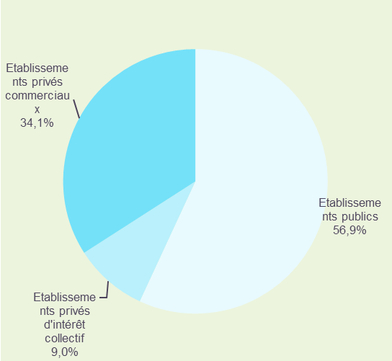
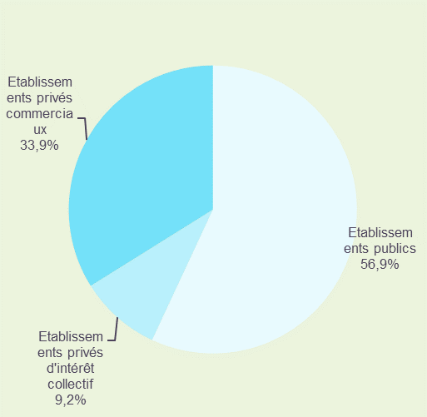
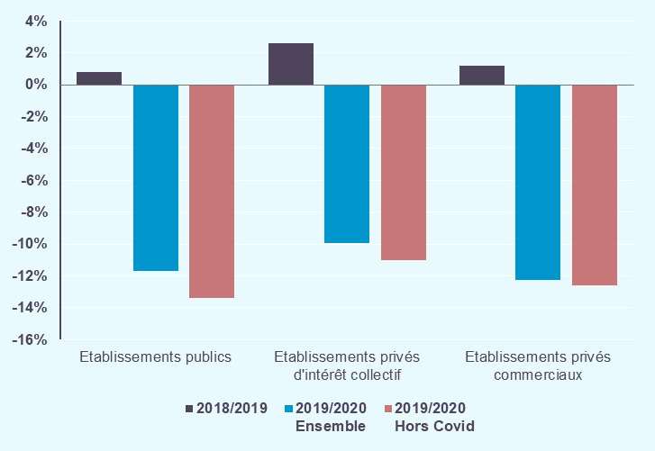
Déclinaison par statut juridique (hors séances) :
- Les établissement publics regroupent la majorité des séjours (56,9%), un tiers de séjours sont pris en charge par les établissement privés commerciaux et moins de 10% par les établissements privés d'intérêt collectif.
- Hors prises en charge COVID, l'évolution de l'activité varie peu selon le statut d'établissement, la diminution d 'activité est un peu moins marquée pour les établissements privés d'intérêt collectif (-11,0%) que pour les établissements publics (-13,4%) et les établissements privés commerciaux (-12,6%).

 | Historique 2018/2019 | Activité 2020 |  | Evolution 2019/2020 |  | Activité 2020 Hors prise en charge COVID |  |  | Patients
 |  |  |  |  |  |  |  |  | 2020
Statut juridique | Evolution nombre de séjours | Nombre de séjours | Part en séjours | Evolution nombre de séjours | Contribution à l'évolution en séjours | Nombre de séjours | Part en séjours | Evolution nombre de séjours | Nombre de patients | Part en patients | Nombre moyen de séjours par patient
 | 2018/2019 | 2020 | 2020 | 2019/2020 | 2019/2020 | 2020 | 2020 | 2019/2020
Etablissements publics | +0.8% | 9,395.7 | 56.9% | -11.7% | +56.7% | 9,215.9 | 56.6% | -13.4% | 6,119.7 | 52.6% | 1,51
Etablissements privés d'intérêt collectif | +2.6% | 1,514.4 | 9.2% | -9.9% | +7.6% | 1,496.1 | 9.2% | -11.0% | 1,077.9 | 9.3% | 1,38
Etablissements privés commerciaux | +1.2% | 5,590.0 | 33.9% | -12.3% | +35.7% | 5,569.4 | 34.2% | -12.6% | 4,444.2 | 38.2% | 1,26
Total France | +1.1% | 16,500.2 | 100.0% | -11.7% | +100.0% | 16,281.3 | 100.0% | -12.9% | 10,810.1 | 100.0% | 4,15
Séjours en milliers |  |  |  | 2019/2020 Ensemble |  | 2019/2020 Hors Covid |  |  | Nombre de patients en milliers
 |  |  |  |  |  |  |  |  | Taux de chaînage précisés dans l'onglet Methode

 | Répartition du nombre de séjours en 2019 |  |  | Répartition du nombre de séjours en 2020 |  |  |  |  | Evolution du nombre de séjours

Mois_hs
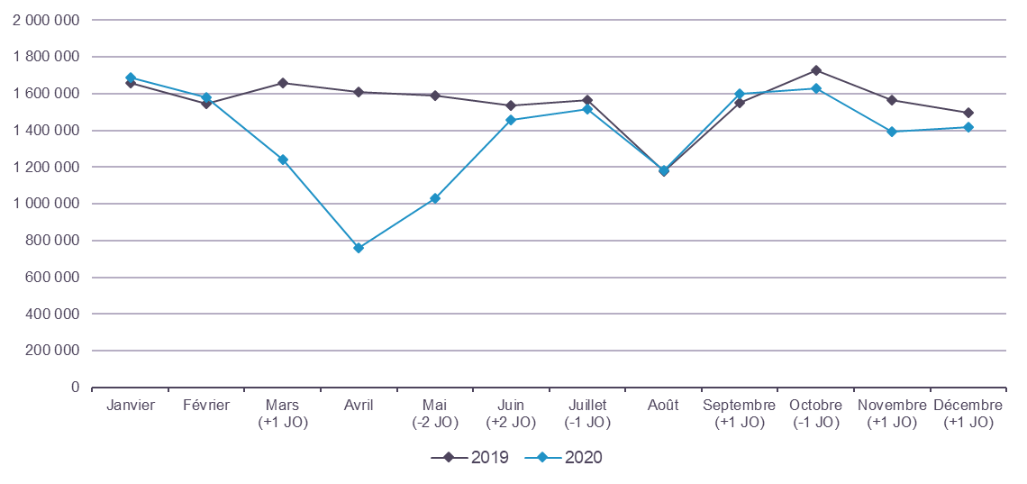
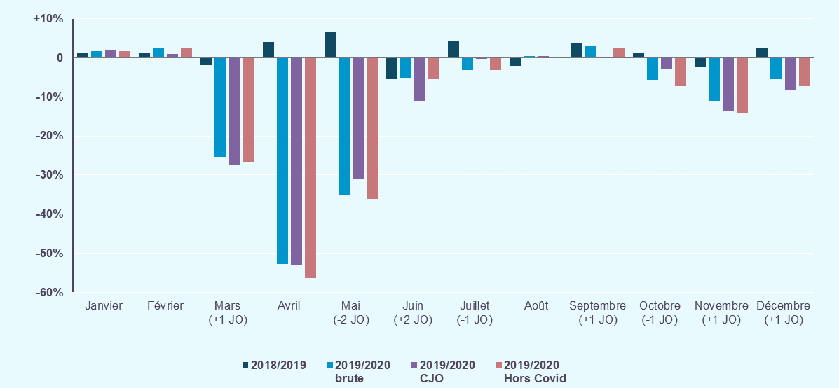
Déclinaison par mois (hors séances) :
- L’impact de la crise sanitaire est particulièrement visible lors de la première vague épidémique. Les plus fortes baisses d'activité sont observées durant les mois de mars, avril et mai 2020. Plus de 80% de la baisse annuelle de l'activité est impoutable à cette période de mars à mai.
- Entre juin et août le niveau d'activité 2020 reste inférieur au niveau d'activité à 2019. En septembre 2020, le nombre de séjours est supérieur à celui de septembre 2019, néanmoins cette évolution est impactée par un effet jour ouvré positif.
- Avec l'arrivée de la seconde vague épidémique de COVID-19, le dernier trimestre est de nouveau marqué par nouvelle baisse d'activité, toutefois nettement mois marquée qu'au printemps.
- En excluant les prises en charge pour COVID, des écart d'évolutions des nombres de séjours de plus de 3 points sont observés sur les mois d'avril et novembre, marquant les deux premières vagues épidémiques.

 | Historique 2018/2019 | Activité 2020 |  | Evolution 2019/2020 |  |  |  | Activité 2020 Hors prise en charge COVID

Mois | Evolution nombre de séjours | Nombre de séjours | Part en séjours | Evolution nombre de séjours | Contribution à l'évolution en séjours | Evolution en séjours corrigée des effets JO |  | Nombre de séjours | Part en séjours | Evolution nombre de séjours
 | 2018/2019 | 2020 | 2020 | 2019/2020 | 2019/2020 | 2019/2020 |  | 2020 | 2020 | 2019/2020
Janvier | +1.4% | 1,688.7 | 10.2% | +1.8% | -1.4% | +1.8% |  | 1,688.7 | 10.4% | +1.8%
Février | +1.2% | 1,579.7 | 9.6% | +2.4% | -1.7% | +1.1% |  | 1,579.7 | 9.7% | +2.3%
Mars (+1 JO) | -1.9% | 1,239.7 | 7.5% | -25.3% | +19.2% | -27.6% |  | 1,216.4 | 7.5% | -26.7%
Avril | +4.1% | 760.5 | 4.6% | -52.7% | +38.8% | -53.0% |  | 703.0 | 4.3% | -56.3%
Mai (-2 JO) | +6.8% | 1,030.8 | 6.2% | -35.1% | +25.5% | -31.1% |  | 1,016.2 | 6.2% | -36.1%
Juin (+2 JO) | -5.5% | 1,456.8 | 8.8% | -5.3% | +3.7% | -10.9% |  | 1,453.2 | 8.9% | -5.5%
Juillet (-1 JO) | +4.3% | 1,518.6 | 9.2% | -3.1% | +2.2% | -0.2% |  | 1,516.6 | 9.3% | -3.2%
Août | -2.0% | 1,180.8 | 7.2% | +0.4% | -0.2% | +0.5% |  | 1,177.8 | 7.2% | +0.2%
Septembre (+1 JO) | +3.8% | 1,600.5 | 9.7% | +3.2% | -2.2% | +0.2% |  | 1,591.1 | 9.8% | +2.6%
Octobre (-1 JO) | +1.3% | 1,631.5 | 9.9% | -5.7% | +4.5% | -2.9% |  | 1,605.9 | 9.9% | -7.2%
Novembre (+1 JO) | -2.3% | 1,395.5 | 8.5% | -11.0% | +7.9% | -13.7% |  | 1,344.0 | 8.3% | -14.3%
Décembre (+1 JO) | +2.6% | 1,417.2 | 8.6% | -5.4% | +3.7% | -8.1% |  | 1,388.7 | 8.5% | -7.3%
Total | +1.1% | 16,500.2 | 100.0% | -11.7% | +100.0% | -12.2% |  | 16,281.3 | 100.0% | -12.9%
Séjours en milliers |  |  |  | 2019/2020 brute |  |  | 2019/2020 CJO | 2019/2020 Hors Covid
JO : différence du nombre de jours ouvrés entre 2020 et 2019

Nombre de séjours par mois en 2019 et 2020 |  |  |  |  |  |  |  |  |  |  | Evolution du nombre de séjours

regions_hs
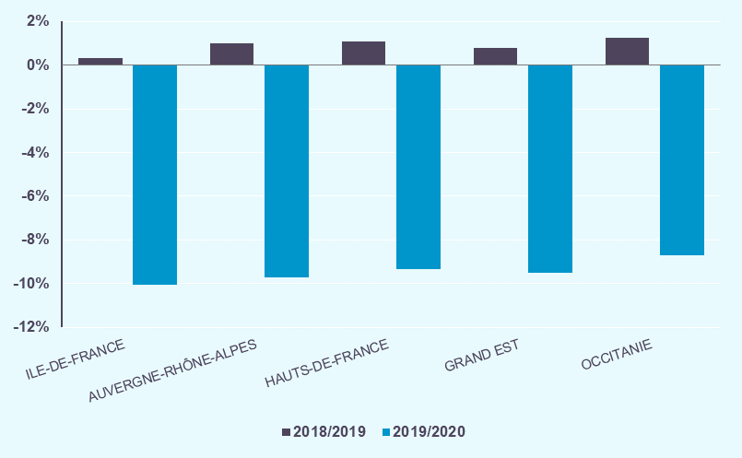
Déclinaison par région (hors séances) :
- En 2020, deux régions concentrent 28,8% de l'activité MCO : Ile-de-France et Auvergne-Rhone-Alpes avec respectivement 17,1% et 11,7% des séjours.
- L'ensemble des régions affiche une baisse d'activité MCO.
- Les plus fortes baisses d'activité sont observées en Ile-de-France (-14,0%) et en Grand-Est (-13,5%).
- Une plus faible diminution d'activité est observée en Martinique (-4,7%).
- Hors prises en charge COVID, la baisse d'activité aurait été encore plus importante dans toutes les régions, et notamment de -15,9% en Ile-de-France et -15,1% en Grand-Est.
Une analyse détaillée de l’évolution de l’activité hospitalière par région, menée en collaboration avec les ARS, sera disponible sur le site de l’agence : https://www.atih.sante.fr/panorama-regional-de-l-activite-hospitaliere
A noter, qu’il s’agit des régions de prise en charge et non des régions de résidence des patients.

 | Historique 2018/2019 | Activité 2020 |  | Evolution 2019/2020 |  | Activité 2020 Hors prise en charge COVID

Région | Evolution nombre de séjours | Nombre de séjours | Part en séjours | Evolution nombre de séjours | Contribution à l'évolution en séjours | Nombre de séjours | Part en séjours | Evolution nombre de séjours
 | 2018/2019 | 2020 | 2020 | 2019/2020 | 2019/2020 | 2020 | 2020 | 2019/2020
AUVERGNE-RHÔNE-ALPES | +1.3% | 1,926.1 | 11.7% | -13.2% | +13.4% | 1,893.84 | 11.6% | -14.6%
BOURGOGNE-FRANCHE-COMTÉ | +0.9% | 674.9 | 4.1% | -12.8% | +4.5% | 663.78 | 4.1% | -14.2%
BRETAGNE | +1.8% | 813.2 | 4.9% | -8.3% | +3.4% | 809.67 | 5.0% | -8.7%
CENTRE-VAL DE LOIRE | -0.4% | 541.5 | 3.3% | -11.9% | +3.4% | 535.19 | 3.3% | -12.9%
CORSE | +0.3% | 73.9 | 0.4% | -11.3% | +0.4% | 73.39 | 0.5% | -11.9%
GRAND EST | +1.5% | 1,387.2 | 8.4% | -13.5% | +9.9% | 1,362.03 | 8.4% | -15.1%
GUADELOUPE | +2.9% | 88.0 | 0.5% | -10.0% | +0.4% | 86.92 | 0.5% | -11.1%
GUYANE | +4.2% | 45.1 | 0.3% | -10.0% | +0.2% | 44.35 | 0.3% | -11.6%
HAUTS-DE-FRANCE | +1.2% | 1,509.2 | 9.1% | -13.2% | +10.5% | 1,486.31 | 9.1% | -14.5%
ILE-DE-FRANCE | +0.5% | 2,820.8 | 17.1% | -14.0% | +21.0% | 2,759.97 | 17.0% | -15.9%
LA RÉUNION | +3.1% | 189.8 | 1.2% | -7.8% | +0.7% | 189.06 | 1.2% | -8.2%
MARTINIQUE | -2.6% | 69.1 | 0.4% | -4.7% | +0.2% | 68.56 | 0.4% | -5.3%
MAYOTTE | +2.3% | 32.7 | 0.2% | -5.7% | +0.1% | 32.34 | 0.2% | -6.9%
NORMANDIE | +0.8% | 825.6 | 5.0% | -10.4% | +4.4% | 818.22 | 5.0% | -11.2%
NOUVELLE-AQUITAINE | +1.0% | 1,577.5 | 9.6% | -9.2% | +7.3% | 1,568.33 | 9.6% | -9.7%
OCCITANIE | +1.8% | 1,521.6 | 9.2% | -10.3% | +7.9% | 1,510.28 | 9.3% | -10.9%
PAYS DE LA LOIRE | +0.9% | 948.8 | 5.7% | -9.3% | +4.4% | 942.51 | 5.8% | -9.9%
PROVENCE-ALPES-CÔTE D'AZUR | +1.2% | 1,455.4 | 8.8% | -10.5% | +7.8% | 1,436.57 | 8.8% | -11.7%
Total France | +1.1% | 16,500.2 | 100.0% | -11.7% | +100.0% | 16,281.34 | 100.0% | -12.9%
Séjours en milliers |  |  |  |  | 2019/2020 Ensemble | 2019/2020 Hors Covid

Les 10 régions ayant la plus grande part de séjours
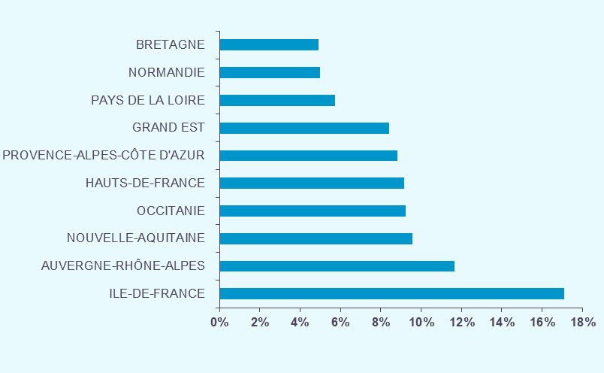

Les 10 régions ayant la plus grande part de volume économique
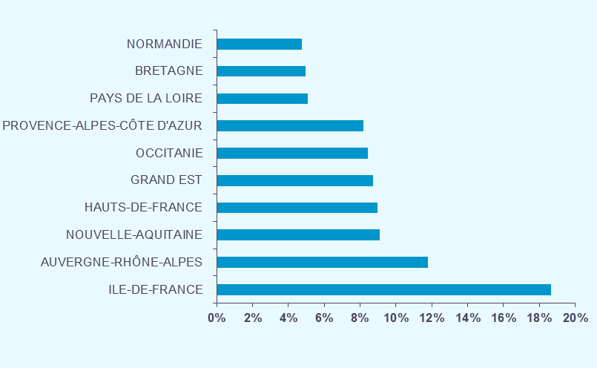
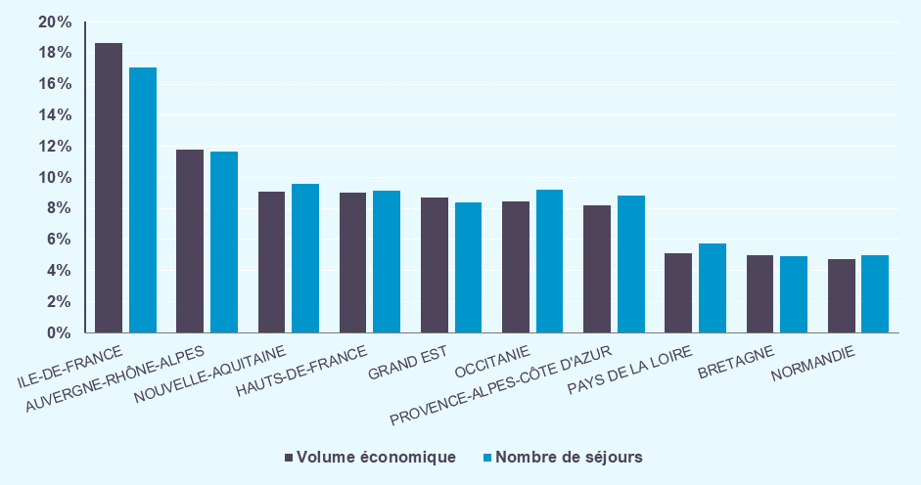

Les 5 régions les plus contributrices à la croissance

age_sexe_hs
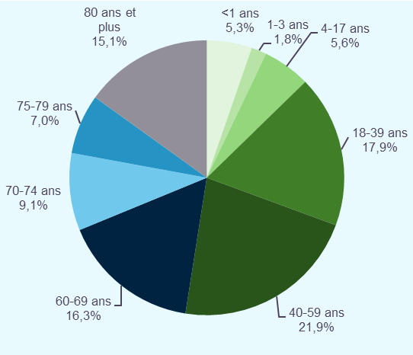
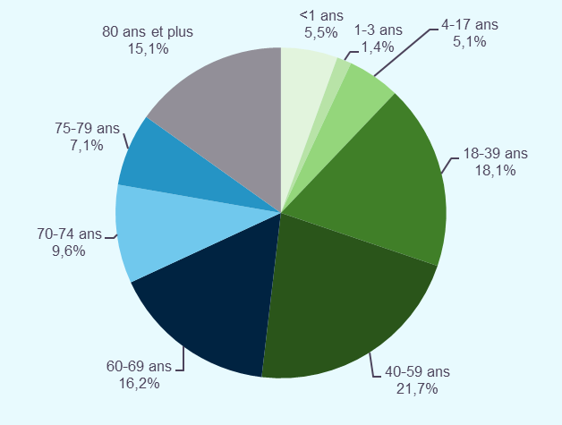
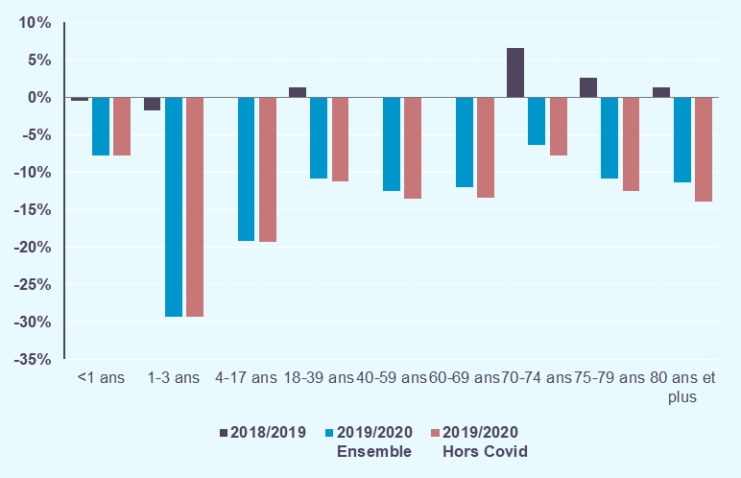
Déclinaison par croisement sexe et classe d'âge (hors séances) :
- En 2020, 48,1% des séjours correspondent à des prises en charge de patients âgés de 60 ans et plus,
- 52,4% des séjours réalisés concernent des femmes. Elles représentent 54,3% des patients pris en charge.
- Entre 2019 et 2020, la baisse d'activité observée concerne l'ensemble des tranches d'âge, et quel que soit le genre des patients. Elle est la plus importante pour les classes d'âges 1-3 ans et 4-17 ans.
- En excluant les prises en charge pour COVID, la baisse d'activité aurait été encore plus importante, notamment pour les séjours de patients âgés de 60 ans et plus. Alors que le nombre d'hospitalisations des patients âgés de 80 ans et plus a chuté de -11,3% entre 2019 et 2020, hors hospitalisations pour COVID la baisse d'activité au sein de cette tranche d'âge atteint -14,0%.

 | Historique 2018/2019 | Activité 2020 |  | Evolution 2019/2020 |  | Activité 2020 Hors prise en charge COVID |  |  |  | Patients
 |  |  |  |  |  |  |  |  |  | 2020
Sexe / Classe d'âge | Evolution nombre de séjours | Nombre de séjours | Part en séjours | Evolution nombre de séjours | Contribution à l'évolution en séjours | Nombre de séjours | Part en séjours | Evolution nombre de séjours |  | Nombre de patients | Part en patients | Nombre moyen de séjours par patient
 | 2018/2019 | 2020 | 2020 | 2019/2020 | 2019/2020 | 2020 | 2020 | 2019/2020
Hommes
<1 ans | -0.6% | 478.2 | 2.9% | -8.0% | +1.9% | 477.6 | 2.9% | -8.2% |  | 389.4 | 3.6% | 1,18
1-3 ans | -1.9% | 148.0 | 0.9% | -28.6% | +2.7% | 147.9 | 0.9% | -28.7% |  | 113.2 | 1.0% | 1,26
4-17 ans | +0.2% | 454.5 | 2.8% | -19.5% | +5.0% | 454.0 | 2.8% | -19.6% |  | 355.4 | 3.3% | 1,26
18-39 ans | +2.0% | 957.3 | 5.8% | -13.0% | +6.6% | 951.3 | 5.8% | -13.6% |  | 709.2 | 6.6% | 1,33
40-59 ans | -0.1% | 1,770.7 | 10.7% | -11.2% | +10.2% | 1,744.0 | 10.7% | -12.5% |  | 1,146.2 | 10.6% | 1,54
60-69 ans | -0.5% | 1,475.4 | 8.9% | -10.8% | +8.1% | 1,450.4 | 8.9% | -12.3% |  | 853.1 | 7.9% | 1,73
70-74 ans | +6.8% | 866.8 | 5.3% | -5.1% | +2.1% | 851.1 | 5.2% | -6.8% |  | 478.0 | 4.4% | 1,80
75-79 ans | +3.3% | 620.6 | 3.8% | -9.2% | +2.9% | 606.7 | 3.7% | -11.2% |  | 328.4 | 3.0% | 1,87
80 ans et plus | +2.2% | 1,088.2 | 6.6% | -9.9% | +5.5% | 1,053.5 | 6.5% | -12.8% |  | 569.7 | 5.3% | 1,88
Total Hommes | +1.3% | 7,859.7 | 47.6% | -11.1% | +45.0% | 7,736.53 | 47.5% | -12.5% |  | 4,942.5 | 45.7% | 1,57
Femmes
<1 ans | -0.2% | 437.2 | 2.6% | -7.4% | +1.6% | 436.7 | 2.7% | -7.5% |  | 365.2 | 3.4% | 1,15
1-3 ans | -1.5% | 87.5 | 0.5% | -30.3% | +1.7% | 87.4 | 0.5% | -30.4% |  | 64.3 | 0.6% | 1,31
4-17 ans | -0.2% | 393.5 | 2.4% | -18.9% | +4.2% | 393.1 | 2.4% | -19.0% |  | 299.4 | 2.8% | 1,30
18-39 ans | +1.0% | 2,025.2 | 12.3% | -9.8% | +10.1% | 2,019.4 | 12.4% | -10.1% |  | 1,525.6 | 14.1% | 1,31
40-59 ans | -0.1% | 1,804.9 | 10.9% | -13.8% | +13.2% | 1,788.8 | 11.0% | -14.6% |  | 1,242.7 | 11.5% | 1,45
60-69 ans | +0.4% | 1,204.1 | 7.3% | -13.6% | +8.7% | 1,189.7 | 7.3% | -14.6% |  | 772.5 | 7.1% | 1,56
70-74 ans | +6.5% | 724.8 | 4.4% | -7.9% | +2.8% | 715.8 | 4.4% | -9.0% |  | 445.6 | 4.1% | 1,62
75-79 ans | +2.0% | 554.0 | 3.4% | -12.5% | +3.6% | 545.3 | 3.3% | -13.9% |  | 327.5 | 3.0% | 1,68
80 ans et plus | +0.7% | 1,409.3 | 8.5% | -12.4% | +9.1% | 1,368.7 | 8.4% | -14.9% |  | 824.7 | 7.6% | 1,69
Total Femmes | +1.0% | 8,640.5 | 52.4% | -12.2% | +55.0% | 8,544.81 | 52.5% | -13.2% |  | 5,867.6 | 54.3% | 1,46
Total
<1 ans | -0.4% | 915.4 | 5.5% | -7.7% | +3.5% | 914.3 | 5.6% | -7.8% |  | 754.7 | 7.0% | 1,17
1-3 ans | -1.8% | 235.5 | 1.4% | -29.3% | +4.5% | 235.2 | 1.4% | -29.3% |  | 177.5 | 1.6% | 1,28
4-17 ans | -0.0% | 848.0 | 5.1% | -19.2% | +9.2% | 847.1 | 5.2% | -19.3% |  | 654.8 | 6.1% | 1,28
18-39 ans | +1.3% | 2,982.6 | 18.1% | -10.9% | +16.6% | 2,970.7 | 18.2% | -11.2% |  | 2,234.8 | 20.7% | 1,32
40-59 ans | -0.1% | 3,575.6 | 21.7% | -12.5% | +23.4% | 3,532.9 | 21.7% | -13.6% |  | 2,388.8 | 22.1% | 1,49
60-69 ans | -0.0% | 2,679.5 | 16.2% | -12.1% | +16.8% | 2,640.2 | 16.2% | -13.4% |  | 1,625.6 | 15.0% | 1,65
70-74 ans | +6.6% | 1,591.6 | 9.6% | -6.4% | +4.9% | 1,566.9 | 9.6% | -7.8% |  | 923.6 | 8.5% | 1,71
75-79 ans | +2.7% | 1,174.6 | 7.1% | -10.8% | +6.5% | 1,152.0 | 7.1% | -12.5% |  | 655.9 | 6.1% | 1,77
80 ans et plus | +1.3% | 2,497.5 | 15.1% | -11.3% | +14.5% | 2,422.2 | 14.9% | -14.0% |  | 1,394.4 | 12.9% | 1,77
Total France | +1.1% | 16,500.2 | 100.0% | -11.7% | 100.0% | 16,281.34 | 100.0% | -12.9% |  | 10,810.1 | 100.0% | 1,51
Séjours en milliers |  |  |  | 2019/2020 Ensemble |  | 2019/2020 Hors Covid |  |  |  | Nombre de patients en milliers
 |  |  |  |  |  |  |  |  |  | Taux de chaînage précisés dans l'onglet Methode
 |  |  |  |  | Répartition du nombre de séjours en 2019 |  |  |  | Répartition dunombe de séjours en 2020 |  |  |  | Evolution du nombre de séjours
 |  |  |  |  |  |  |  | Hommes |  |  |  |  | Hommes
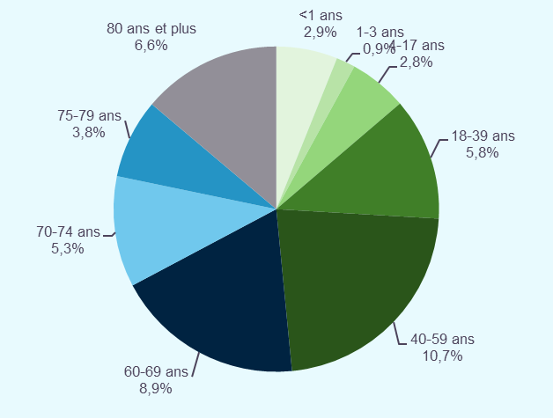
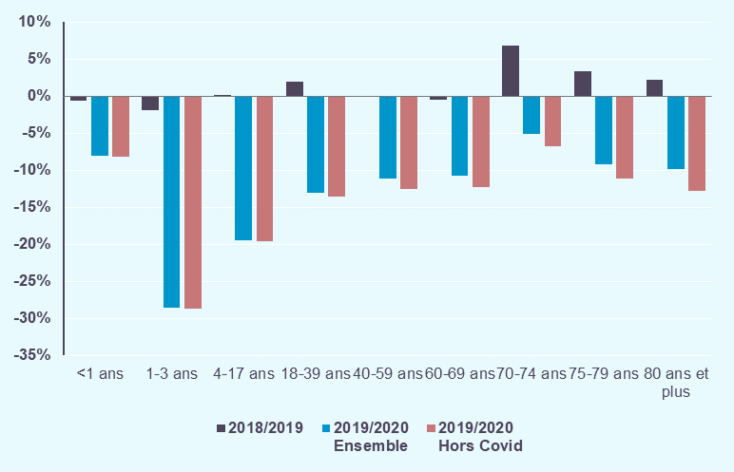
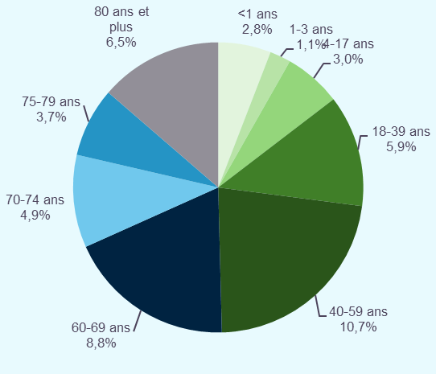

 |  |  |  |  | Répartition du nombre de séjours en 2019 |  |  |  | Répartition dunombe de séjours en 2020 |  |  |  | Evolution du nombre de séjours
 |  |  |  |  |  |  |  | Femmes |  |  |  |  | Femmes
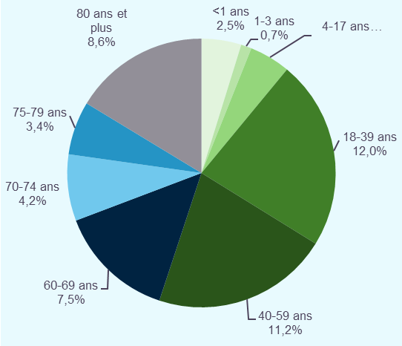
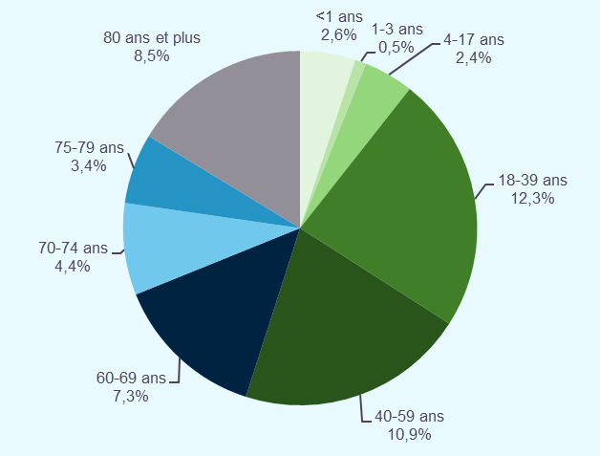
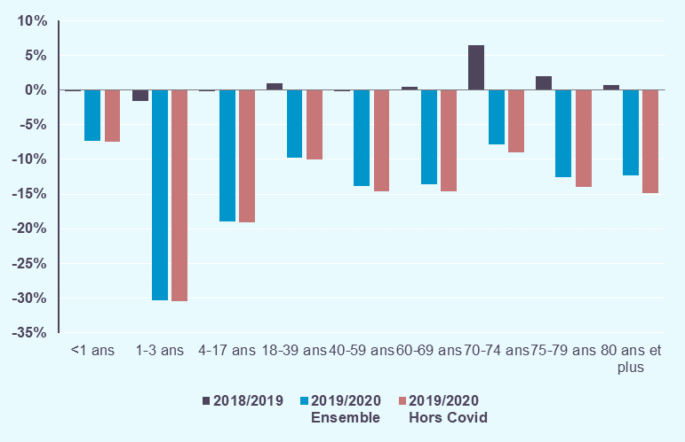

 |  |  |  |  | Répartition du nombre de séjours en 2019 |  |  |  | Répartition dunombe de séjours en 2020 |  |  |  | Evolution du nombre de séjours
 |  |  |  |  |  |  |  | Total |  |  |  |  | Total

mode_entree_hs
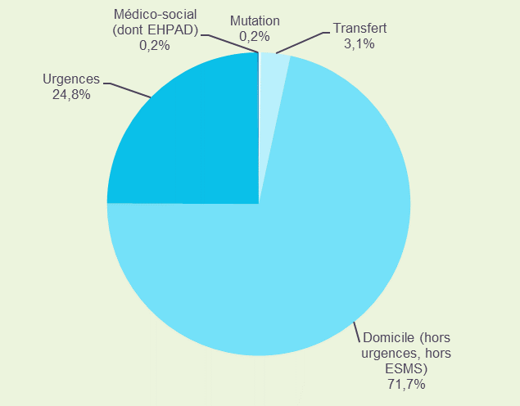
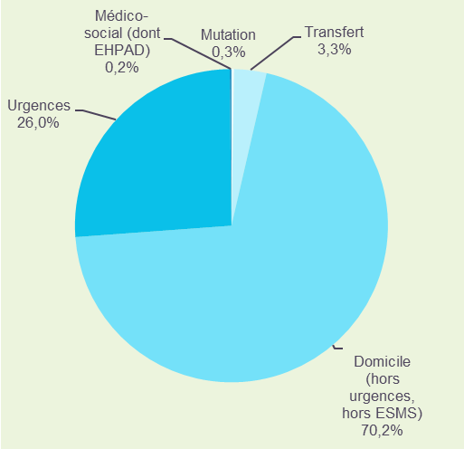
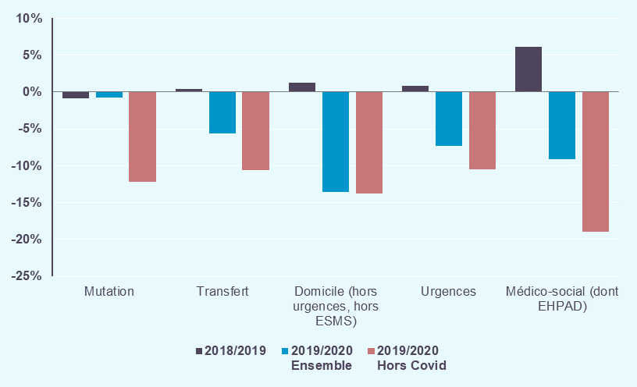
Déclinaison par mode d'entrée (hors séances) :
- En 2020, 26% des hospitalisations font suite à un passage par un service d'urgences. Ces séjours après passages aux urgences connaissent une diminution moins importante que les séjours de patients en provenance de leur domicile (-13,5% versus -7,3%).
- Les baisses d'activité des transferts et mutations sont moins marquées (respectivement -5,7% et -0,8%).
- En excluant les prises en charge pour COVID, les baisses d'activité sont plus marquées, notamment pour les modes d'entrée par mutation et en provennace d'un établissement médico-social.

 | Historique 2018/2019 | Activité 2020 |  | Evolution 2019/2020 |  | Activité 2020 Hors prise en charge COVID

Mode d'entrée - Provenance | Evolution nombre de séjours | Nombre de séjours | Part en séjours | Evolution nombre de séjours | Contribution à l'évolution en séjours | Nombre de séjours | Part en séjours | Evolution nombre de séjours
 | 2018/2019 | 2020 | 2020 | 2019/2020 | 2019/2020 | 2020 | 2020 | 2019/2020
Mutation | -0.9% | 45.2 | 0.3% | -0.8% | +0.0% | 40.0 | 0.2% | -12.1%
Transfert | +0.4% | 550.0 | 3.3% | -5.7% | +1.5% | 521.5 | 3.2% | -10.6%
Domicile (hors urgences, hors ESMS) | +1.2% | 11,588.5 | 70.2% | -13.5% | +82.8% | 11,554.5 | 71.0% | -13.8%
Urgences | +0.8% | 4,287.0 | 26.0% | -7.3% | +15.5% | 4,139.0 | 25.4% | -10.5%
Médico-social (dont EHPAD) | +6.2% | 29.5 | 0.2% | -9.1% | +0.1% | 26.3 | 0.2% | -19.0%
Total | +1.1% | 16,500.2 | 100.0% | -11.7% | +100.0% | 16,281.34 | 100.0% | -12.9%
Séjours en milliers |  |  |  | 2019/2020 Ensemble |  | 2019/2020 Hors Covid

Répartition du nombre de séjours en 2019 |  |  |  | Répartition du nombre de séjours en 2020 |  |  |  |  | Evolution du nombre de séjours

mode_sortie_hs
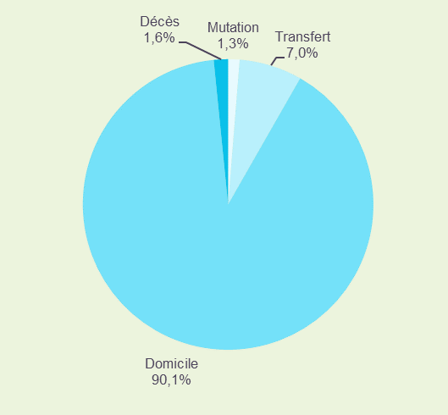
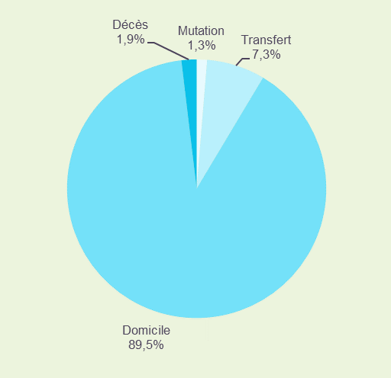
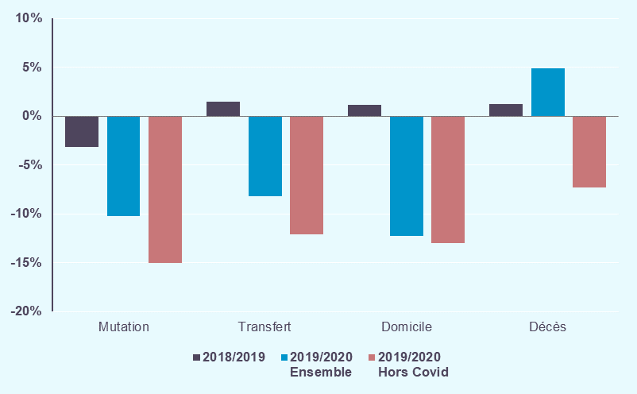
Déclinaison par mode de sortie (hors séances) :
- En 2020, la grande majorité des séjours sont suivi d'un retour au domicile (89,5%). Ce nombre de séjours diminue de -12,3%, par rapport à 2019. Ce mode de sortie explique à lui seul 94,7% de la baisse d'activité.
- 8,6% des séjours sont suivis par un transfert ou une mutation vers un autre service de soins. Leur activité est également en baisse.
- En 2020, 310 900 décès ont eu lieu en établissements MCO. Ce nombre de décès a augmenté de +4,9% entre 2019 et 2020. Hors patients COVID, le nombre de décès a diminué de -7,3%.
- L'observation des taux d'évolution excluant les prises en charge pour COVID permet de constater que les modes des sorties les plus influencés par les séjours COVID sont les décès, puis les mutations et transferts.

 | Historique 2018/2019 | Activité 2020 |  | Evolution 2019/2020 |  | Activité 2020 Hors prise en charge COVID

Mode de sortie - Provenance | Evolution nombre de séjours | Nombre de séjours | Part en séjours | Evolution nombre de séjours | Contribution à l'évolution en séjours | Nombre de séjours | Part en séjours | Evolution nombre de séjours
 | 2018/2019 | 2020 | 2020 | 2019/2020 | 2019/2020 | 2020 | 2020 | 2019/2020
Mutation | -3.2% | 213.7 | 1.3% | -10.2% | +1.1% | 202.1 | 1.2% | -15.1%
Transfert | +1.5% | 1,200.0 | 7.3% | -8.2% | +4.9% | 1,148.7 | 7.1% | -12.1%
Domicile | +1.1% | 14,775.7 | 89.5% | -12.3% | +94.7% | 14,655.9 | 90.0% | -13.0%
Décès | +1.2% | 310.9 | 1.9% | +4.9% | -0.7% | 274.6 | 1.7% | -7.3%
Total | +1.1% | 16,500.2 | 100.0% | -11.7% | +100.0% | 16,281.34 | 100.0% | -12.9%
Séjours en milliers |  |  |  | 2019/2020 Ensemble |  | 2019/2020 Hors Covid

Répartition du nombre de séjours en 2019 |  |  |  | Répartition du nombre de séjours en 2020 |  |  |  |  | Evolution du nombre de séjours

Soins_critiques_hs
Activité des soins critiques (hors séances) :
- Il existe 3 types d’unités de soins critiques : la réanimation, les unités de soins intensifs et les unités de soins continus. Lors d'une hospitalisation, la prise en charge d'un patient peut nécessiter le passage dans plusieurs unités de soins.
- En 2020, 8,1 millions de journées d'hospitalisation ont été réalisées en service de soins critiques, dont 2,5 millions en service de réanimation. Alors que le nombre de journées en service de soins intensifs et de soins continus a diminué entre 2019 et 2020 (respectivement de -4,2% et -8,3%), le nombre de journées d'hospitalisation en service de réanimation a augmenté de +10,5%. Hors prises en charge COVID, le nombre de journées d'hospitalisation en réanimation a baissé de -10,0%.
- Le nombre de journées d'hospitalisation MCO a globalement diminué de -10,0% entre 2019 et 2020. Alors que les journées d'hospitalisation sans soins critiques ont baissé de -11,0%, le nombre de journées des hospitalisations intégrant un passage en service de soins critiques a diminué de -5,5%.
- En nombre de séjours, les hospitalisations en service de soins critiques ont diminué de -5,9% et ont augmenté de +2,9% en service de réanimation. Hors prises en charge COVID, les hospitalisations en service de soins critiques ont diminué de -9,8% et celles en service de réanimation de -8,2%. La prise en charge des patients Covid-19 a particulièrement impacté les services de réanimation.

 |  |  | Activité 2020 Hors prise en charge COVID
Type de soins | Activité 2020
 | Nombre de journées en service de soins critiques | Evolution nombre de journées en service de soins critiques | Nombre de journées en service de soins critiques | Evolution nombre de journées en service de soins critiques
 | 2020 | 2019/2020 | 2020 | 2019/2020
Réanimation | 2,505.1 | +10.5% | 2,041.4 | -10.0%
Soins intensifs | 2,213.9 | -4.2% | 2,172.9 | -6.0%
Soins continus | 3,533.7 | -8.3% | 3,383.5 | -12.2%
Total France Soins critiques | 8,092.6 | -2.0% | 7,447.3 | -9.8%
Journées en milliers

 |  |  |  |  |  | Activité 2020 Hors prise en charge COVID
Type de séjours | Activité 2020 |  | Evolution 2019/2020
 | Nombre de journées d'hospitalisation | Nombre de séjours | Evolution nombre de journées d'hospitalisation | Evolution nombre de séjours |  | Nombre de journées d'hospitalisation | Nombre de séjours | Evolution nombre de journées d'hospitalisation | Evolution nombre de séjours
 | 2020 | 2020 | 2019/2020 | 2019/2020 |  | 2020 | 2020 | 2020 | 2019/2020
Séjours avec Soins critiques | 13,402.4 | 1,211.21 | -5.5% | -5.9% | . | 12,499.5 | 1,160.3 | -11.9% | -9.8%
dont séjours avec réanimation | 5,277.0 | 296.43 | +2.5% | +2.9% | . | 4,595.0 | 264.5 | -10.7% | -8.2%
Séjours sans Soins critiques | 55,558.1 | 15,288.99 | -11.0% | -12.1% | . | 53,971.8 | 15,121.0 | -13.6% | -13.1%
Total France | 68,960.5 | 16,500.20 | -10.0% | -11.7% | . | 66,471.3 | 16,281.3 | -13.3% | -12.9%
Séjours et journées en milliers

CAS_hs
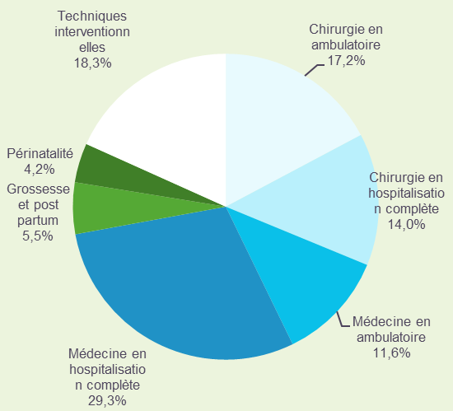
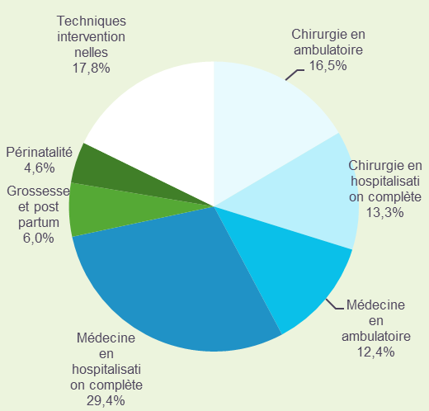
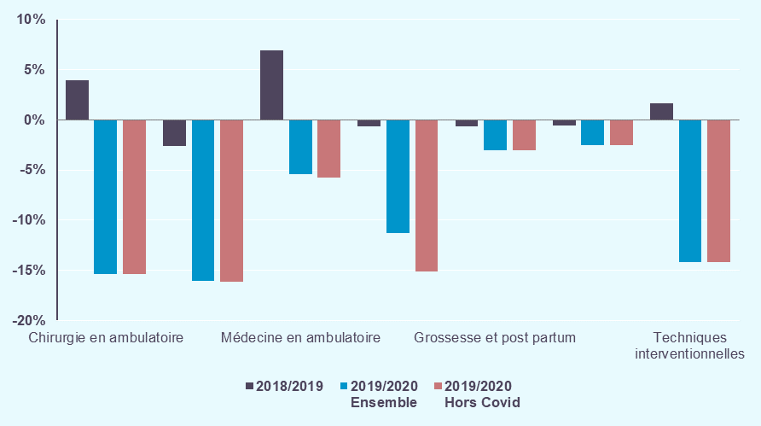
Déclinaison par catégorie d'activité de soins (hors séances) :
- Les séjours de médecine sont l'activité majeure des établissements MCO, ils représentent 41,8% des hospitalisations.
- Par rapport à 2019, l'activité diminue pour toutes les catégories. Les baisses d'activité les plus importantes concernent la chirurgie et les techniques interventionnelles. La baisse des séjours de chirugie contribue à plus de la moitié de la baisse globale du nombre d'hospitalisations.
- Les séjours obstétricaux connaissent une diminution de -2,8%, en lien avec la baisse de la natalité depuis plusieurs années.
- Les évolutions calculées en excluant les séjours COVID impactent essentiellement l’activité de médecine. Hors prise en charge COVID, les séjours de médecine enregistrent une baisse de -12,5%.

 | Historique 2018/2019 | Activité 2020 |  | Evolution 2019/2020 |  | Activité 2020 Hors prise en charge COVID |  |  | Patients
 |  |  |  |  |  |  |  |  | 2020
Type d'hospitalisation | Evolution nombre de séjours | Nombre de séjours | Part en séjours | Evolution nombre de séjours | Contribution à l'évolution en séjours | Nombre de séjours | Part en séjours | Evolution nombre de séjours | Nombre de patients | Part en patients | Nombre moyen de séjours par patient
 | 2018/2019 | 2020 | 2020 | 2019/2020 | 2019/2020 | 2020 | 2020 | 2019/2020
Chirurgie en ambulatoire | +4.0% | 2,724.1 | 16.5% | -15.4% | +22.7% | 2,724.13 | 16.7% | -15.4% | 2,295.7 | 21.2% | 1.18
Chirurgie en hospitalisation complète | -2.6% | 2,194.2 | 13.3% | -16.0% | +19.2% | 2,192.13 | 13.5% | -16.1% | 1,963.0 | 18.2% | 1.11
Total Chirurgie | +0.9% | 4,918.4 | 29.8% | -15.7% | +41.8% | 4,916.26 | 30.2% | -15.7% | 4,098.2 | 37.9% | 1.19
Médecine en ambulatoire | +7.0% | 2,046.3 | 12.4% | -5.4% | +5.4% | 2,039.75 | 12.5% | -5.7% | 1,465.8 | 13.6% | 1.38
Médecine en hospitalisation complète | -0.6% | 4,857.9 | 29.4% | -11.3% | +28.4% | 4,648.33 | 28.6% | -15.1% | 3,184.4 | 29.5% | 1.51
Total Médecine | +1.4% | 6,904.2 | 41.8% | -9.7% | +33.7% | 6,688.08 | 41.1% | -12.5% | 4,234.6 | 39.2% | 1.61
Grossesse et post partum | -0.6% | 987.9 | 6.0% | -3.0% | +1.4% | 987.71 | 6.1% | -3.0% | 806.8 | 7.5% | 1.20
Périnatalité | -0.5% | 758.3 | 4.6% | -2.5% | +0.9% | 758.25 | 4.7% | -2.5% | 691.5 | 6.4% | 1.04
Total Grossesse, post partum et périnatalité | -0.6% | 1,746.2 | 10.6% | -2.8% | +2.3% | 1,745.96 | 10.7% | -2.8% | 1,498.3 | 13.9% | 1.13
Techniques interventionnelles | +1.6% | 2,931.5 | 17.8% | -14.2% | +22.1% | 2,931.04 | 18.0% | -14.2% | 2,590.4 | 24.0% | 1.13
Total France | +1.1% | 16,500.20 | 100.0% | -11.7% | +100.0% | 16,281.34 | 100.0% | -12.9% | 10,810.1 | 100.0% | 1.51
Séjours en milliers |  |  |  | 2019/2020 Ensemble |  | 2019/2020 Hors Covid |  |  | Nombre de patients en milliers
 |  |  |  |  |  |  |  |  | Taux de chaînage précisés dans l'onglet Methode

 | Répartition du nombre de séjours en 2019 |  |  | Répartition du nombre de séjours en 2020 |  |  | Evolution du nombre de séjours

niveaux_hs
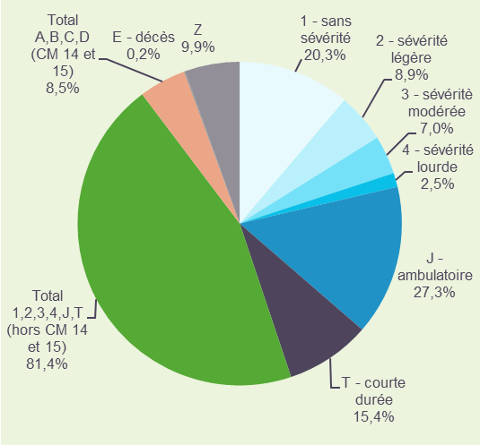
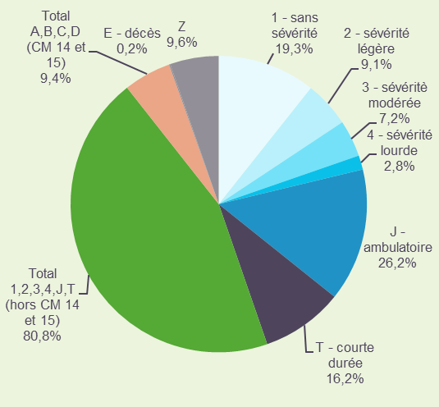
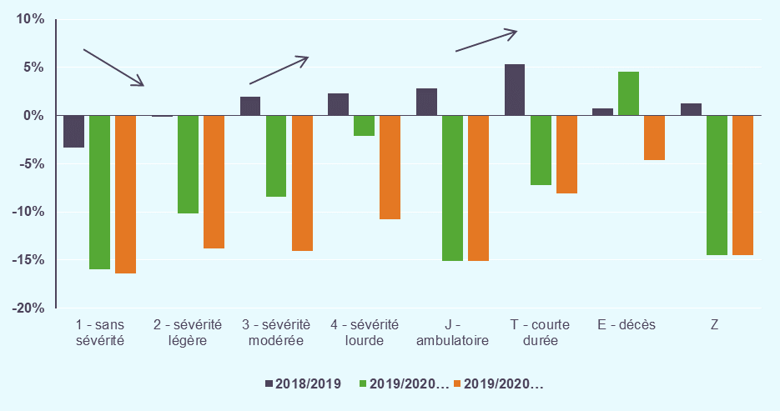
Déclinaison par niveau de sévérité (hors séances) :
- En 2020, près de 20% des séjours sont sans sévérité (niveau 1) et près de 20% des séjours sont de niveau de sévérité 2, 3 ou 4.
- L'activité est en baisse pour tous les niveaux de sévérité. Les plus fortes baisses d'activité sont observées pour les séjours de faible niveau de sévérité (niveau 1 et 2 : respectivement -16,0% et -10,2% en nombre de séjours), alors que les baisses sont moins importantes avec l'augmentation du niveau de sévérité (niveau 3 et 4 : respectivement -8,5% et -2,1%).
- L'activité en ambulatoire présente également une forte baisse d'activité (-15,1% en nombre de séjours).
- Hors prise en charge COVID, le nombre de séjours avec niveaux de sévérité (2, 3 et 4) et classés dans des racines avec décès enregistrent des baisses encore plus importantes.

 | Historique 2018/2019 | Activité 2020 |  | Evolution 2019/2020 |  | Activité 2020 Hors prise en charge COVID

Niveau de sévérité | Evolution nombre de séjours | Nombre de séjours | Part en séjours | Evolution nombre de séjours | Contribution à l'évolution en séjours | Nombre de séjours | Part en séjours | Evolution nombre de séjours
 | 2018/2019 | 2020 | 2020 | 2019/2020 | 2019/2020 | 2020 | 2020 | 2019/2020
1 - sans sévérité | -3.3% | 3,186.0 | 19.3% | -16.0% | +27.7% | 3,171.8 | 19.5% | -16.4%
2 - sévérité légère | -0.2% | 1,493.8 | 9.1% | -10.2% | +7.7% | 1,433.0 | 8.8% | -13.8%
3 - sévéritè modérée | +2.0% | 1,195.5 | 7.2% | -8.5% | +5.0% | 1,122.1 | 6.9% | -14.1%
4 - sévérité lourde | +2.3% | 462.6 | 2.8% | -2.1% | +0.5% | 421.8 | 2.6% | -10.7%
J - ambulatoire | +2.9% | 4,325.0 | 26.2% | -15.1% | +35.2% | 4,325.0 | 26.6% | -15.1%
T - courte durée | +5.3% | 2,670.3 | 16.2% | -7.2% | +9.5% | 2,645.7 | 16.2% | -8.1%
Total 1,2,3,4,J,T (hors CM 14 et 15) | +1.3% | 13,333.2 | 80.8% | -12.3% | +85.6% | 13,119.2 | 80.6% | -13.7%
A - sans sévérité (CM 14 et 15) | -1.4% | 1,233.8 | 7.5% | -3.2% | +1.9% | 1,233.8 | 7.6% | -3.2%
B - sévérité légèe (CM 14 et 15) | +2.4% | 261.7 | 1.6% | -2.4% | +0.3% | 261.7 | 1.6% | -2.4%
C - sévérité modérée (CM 14 et 15) | +6.3% | 40.4 | 0.2% | -5.4% | +0.1% | 40.4 | 0.2% | -5.5%
D - sévérité lourde (CM 14 et 15) | +1.7% | 7.2 | 0.0% | -4.7% | +0.0% | 7.1 | 0.0% | -5.9%
Total A,B,C,D (CM 14 et 15) | -0.6% | 1,543.2 | 9.4% | -3.1% | +2.3% | 1,543.0 | 9.5% | -3.1%
E - décès | +0.8% | 40.7 | 0.2% | +4.5% | -0.1% | 37.1 | 0.2% | -4.7%
Z | +1.3% | 1,583.1 | 9.6% | -14.4% | +12.2% | 1,582.0 | 9.7% | -14.5%
Total France | +1.1% | 16,500.2 | 100.0% | -11.7% | +100.0% | 16,281.3 | 100.0% | -12.9%
Séjours en milliers |  |  |  | 2019/2020 Ensemble |  | 2019/2020 Hors Covid

Répartition du nombre de séjours en 2019 |  |  | Répartition du nombre de séjours en 2020 |  |  | Répartition du nombre de séjours en 2018/ 2019/2020

CMD_hs
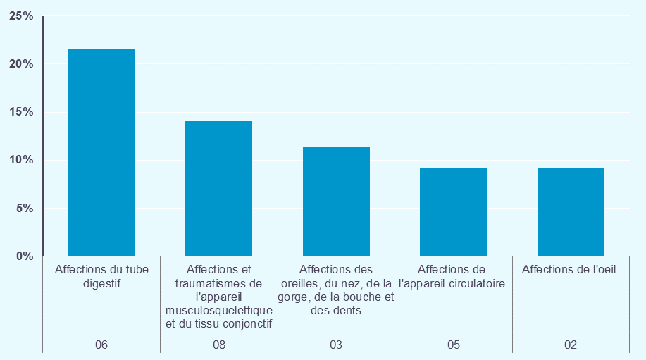
Déclinaison par catégorie majeure de diagnostic (hors séances) :
- Entre 2019 et 2020, seule l'activité des CMD 04 "Affections de l'appareil respiratoire" et 18 "Maladies infectieuses et parasitaires" augmente, respectivement de +7,0% et +4,0% en nombre de séjours. Ces deux CMD regroupent la quasi-totalité des séjours pour COVID.
- Les CMD qui contribuent le plus à la décroissance globale du nombre de séjours sont les CMD 06 "Affections du tube digestif", 08 "Affections et traumatismes de l'appareil musculosquelettique et du tissu conjonctif" et 03 "Affections des oreilles, du nez, de la gorge, de la bouche et des dents".

Catégorie majeure de diagnostic |  | Historique 2018/2019 | Activité 2020 |  | Evolution 2019/2020

 |  | Evolution nombre de séjours | Nombre de séjours | Part en séjours | Evolution nombre de séjours | Contribution à l'évolution en séjours
 |  | 2018/2019 | 2020 | 2020 | 2019/2020 | 2019/2020
01 | Affections du système nerveux | +0.9% | 1,088.1 | 6.6% | -6.6% | +3.5%
02 | Affections de l'oeil | +2.9% | 948.2 | 5.7% | -17.4% | +9.1%
03 | Affections des oreilles, du nez, de la gorge, de la bouche et des dents | +0.6% | 674.6 | 4.1% | -27.1% | +11.4%
04 | Affections de l'appareil respiratoire | -0.4% | 1,043.9 | 6.3% | +7.0% | -3.1%
05 | Affections de l'appareil circulatoire | +2.6% | 1,687.4 | 10.2% | -10.6% | +9.2%
06 | Affections du tube digestif | +0.0% | 2,405.5 | 14.6% | -16.4% | +21.5%
07 | Affections du système hépatobiliaire et du pancréas | +1.1% | 448.9 | 2.7% | -5.7% | +1.2%
08 | Affections et traumatismes de l'appareil musculosquelettique et du tissu conjonctif | +0.9% | 1,781.2 | 10.8% | -14.7% | +14.0%
09 | Affections de la peau, des tissus sous-cutanés et des seins | +2.5% | 728.4 | 4.4% | -11.7% | +4.4%
10 | Affections endocriniennes, métaboliques et nutritionnelles | -1.4% | 403.4 | 2.4% | -17.0% | +3.8%
11 | Affections du rein et des voies urinaires | +2.5% | 716.7 | 4.3% | -8.0% | +2.8%
12 | Affections de l'appareil génital masculin | +2.2% | 299.8 | 1.8% | -14.6% | +2.3%
13 | Affections de l'appareil génital féminin | -0.2% | 398.4 | 2.4% | -18.8% | +4.2%
14 | Grossesses pathologiques, accouchements et affections du post-partum | -0.6% | 987.9 | 6.0% | -3.0% | +1.4%
15 | Nouveau-nés, prématurés et affections de la période périnatale | -0.5% | 758.3 | 4.6% | -2.5% | +0.9%
16 | Affections du sang et des organes hématopoïétiques. | +2.4% | 236.6 | 1.4% | -10.1% | +1.2%
17 | Affections myéloprolifératives et tumeurs de siège imprécis ou diffus | +0.1% | 257.4 | 1.6% | -6.8% | +0.9%
18 | Maladies infectieuses et parasitaires | -1.6% | 125.6 | 0.8% | +4.0% | -0.2%
19 | Maladies et troubles mentaux | +1.3% | 272.0 | 1.6% | -13.1% | +1.9%
20 | Troubles mentaux organiques liés à l'absorption de drogues ou induits par celles-ci | +2.5% | 200.1 | 1.2% | -15.3% | +1.6%
21 | Traumatismes, allergies et empoisonnements | -2.1% | 164.3 | 1.0% | -9.1% | +0.7%
22 | Brûlures | -2.1% | 11.6 | 0.1% | -0.8% | +0.0%
23 | Facteurs influant sur l'état de santé et autres motifs de recours aux services de santé | +5.1% | 835.1 | 5.1% | -15.2% | +6.9%
25 | Maladies dues à une infection par le VIH | -3.3% | 5.8 | 0.0% | -22.2% | +0.1%
26 | Traumatismes multiples graves | +4.0% | 11.2 | 0.1% | -10.3% | +0.1%
27 | Transplantations d'organes | -0.7% | 9.7 | 0.1% | -14.4% | +0.1%
Total France |  | +1.1% | 16,500.2 | 100.0% | -11.7% | +100.0%
Séjours en milliers

Les 10 CMD ayant la plus grande part de séjours, hors séances
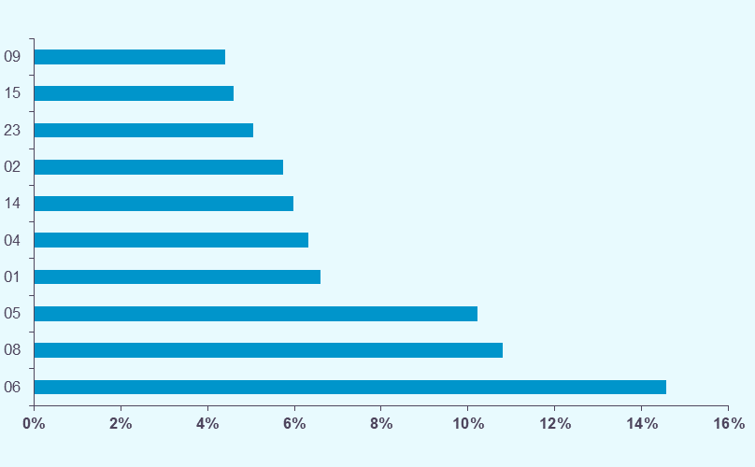

Les 5 CMD les plus contributrices à l'évolution en séjours, hors séances

DA_hs
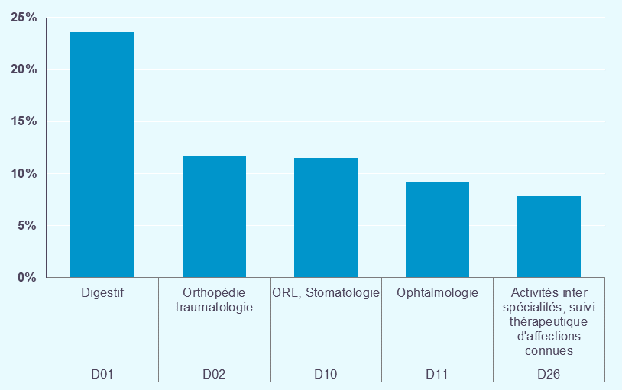
Déclinaison par domaine d'activité (hors séances) :
- En 2020, les domaines d'activité digestif (D01) orthopédie traumatique (D02) représentent respectivement 17,7% et 9,3% des séjours.
- Entre 2019 et 2020, seuls les domaines d'activité D09 "Pneumologie" et D18 "Maladies infectieuses (dont VIH)" augmentent (respectivement de +7,0% et +2,6% en nombre de séjours). Ces deux domaines d'activité regroupent la quasi-totalité des séjours pour COVID.
- Les domaines d'activité qui contribuent le plus à la décroissance globale du nombre de séjours sont les domaines D01 "Digestif" (contribution de 23,6%), D02 "Orthopédie traumatologie" (11,6%) et D10 "ORL stomatologie" (11,5%).

Domaine d'activité |  | Historique 2018/2019 | Activité 2020 |  | Evolution 2019/2020 |  | Activité 2020 Hors prise en charge COVID

 |  | Evolution nombre de séjours | Nombre de séjours | Part en séjours | Evolution nombre de séjours | Contribution à l'évolution en séjours | Nombre de séjours | Part en séjours | Evolution nombre de séjours
 |  | 2018/2019 | 2020 | 2020 | 2019/2020 | 2019/2020 | 2020 | 2020 | 2019/2020
D01 | Digestif | -0.1% | 2,924.5 | 17.7% | -15.0% | +23.6% | 2,923.3 | 18.0% | -15.0%
D02 | Orthopédie traumatologie | +1.1% | 1,526.7 | 9.3% | -14.3% | +11.6% | 1,525.9 | 9.4% | -14.3%
D03 | Traumatismes multiples ou complexes graves | +4.0% | 11.2 | 0.1% | -10.3% | +0.1% | 11.1 | 0.1% | -10.5%
D04 | Rhumatologie | +1.4% | 301.3 | 1.8% | -16.2% | +2.7% | 300.8 | 1.8% | -16.3%
D05 | Système nerveux (hors cathétérismes vasculaires diagnostiques et interventionnels) | -1.0% | 898.2 | 5.4% | -5.8% | +2.5% | 897.4 | 5.5% | -5.9%
D06 | Cathétérismes vasculaires diagnostiques et interventionnels | +7.1% | 594.0 | 3.6% | -7.3% | +2.1% | 593.7 | 3.6% | -7.3%
D07 | Cardio-vasculaire (hors cathétérismes vasculaires diagnostiques et interventionnels) | +0.5% | 1,107.6 | 6.7% | -12.3% | +7.1% | 1,106.3 | 6.8% | -12.4%
D09 | Pneumologie | -0.4% | 1,043.9 | 6.3% | +7.0% | -3.1% | 848.5 | 5.2% | -13.1%
D10 | ORL, Stomatologie | +0.6% | 676.7 | 4.1% | -27.0% | +11.5% | 676.6 | 4.2% | -27.1%
D11 | Ophtalmologie | +2.9% | 948.2 | 5.7% | -17.4% | +9.1% | 948.2 | 5.8% | -17.4%
D12 | Gynécologie - sein | -0.4% | 463.1 | 2.8% | -17.2% | +4.4% | 463.1 | 2.8% | -17.2%
D13 | Obstétrique | -0.6% | 987.9 | 6.0% | -3.0% | +1.4% | 987.7 | 6.1% | -3.0%
D14 | Nouveau-nés et période périnatale | -0.5% | 758.3 | 4.6% | -2.5% | +0.9% | 758.3 | 4.7% | -2.5%
D15 | Uro-néphrologie et génital | +2.5% | 1,079.4 | 6.5% | -10.5% | +5.8% | 1,078.7 | 6.6% | -10.6%
D16 | Hématologie | +2.3% | 326.9 | 2.0% | -8.8% | +1.4% | 326.5 | 2.0% | -8.9%
D17 | Chimiothérapie, radiothérapie, hors séances | -1.3% | 189.3 | 1.1% | -9.2% | +0.9% | 189.3 | 1.2% | -9.2%
D18 | Maladies infectieuses (dont VIH) | -1.8% | 128.2 | 0.8% | +2.6% | -0.1% | 113.1 | 0.7% | -9.4%
D19 | Endocrinologie | +0.2% | 379.1 | 2.3% | -15.2% | +3.1% | 378.8 | 2.3% | -15.3%
D20 | Tissu cutané et tissu sous-cutané | +2.8% | 403.8 | 2.4% | -10.2% | +2.1% | 403.6 | 2.5% | -10.3%
D21 | Brûlures | -2.1% | 11.6 | 0.1% | -0.8% | +0.0% | 11.6 | 0.1% | -0.9%
D22 | Psychiatrie | +1.2% | 270.2 | 1.6% | -13.2% | +1.9% | 270.1 | 1.7% | -13.2%
D23 | Toxicologie, Intoxications, Alcool | +0.6% | 317.7 | 1.9% | -13.7% | +2.3% | 317.6 | 2.0% | -13.7%
D24 | Douleurs chroniques, Soins palliatifs | +8.2% | 203.3 | 1.2% | -8.4% | +0.9% | 202.4 | 1.2% | -8.9%
D25 | Transplant. d'organes | +4.1% | 4.4 | 0.0% | -24.3% | +0.1% | 4.4 | 0.0% | -24.5%
D26 | Activités inter spécialités, suivi thérapeutique d'affections connues | +4.9% | 944.7 | 5.7% | -15.4% | +7.8% | 944.4 | 5.8% | -15.4%
Total France |  | +1.1% | 16,500.2 | 100.0% | -11.7% | +100.0% | 16,281.3 | 100.0% | -12.9%
Séjours en milliers

Les 10 DA ayant la plus forte part de séjours
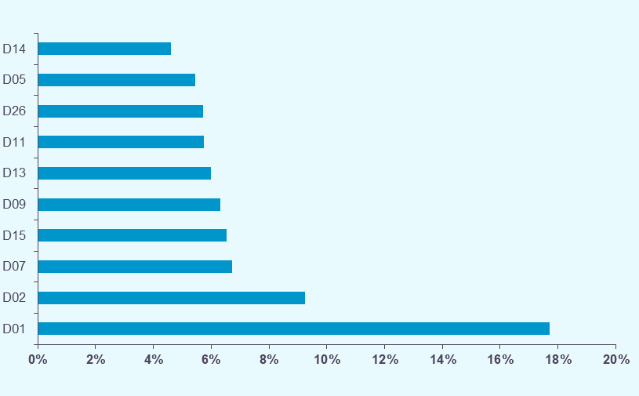

Les 5 DA les plus contributeurs à l'évolution du nombre de séjours

GP_hs
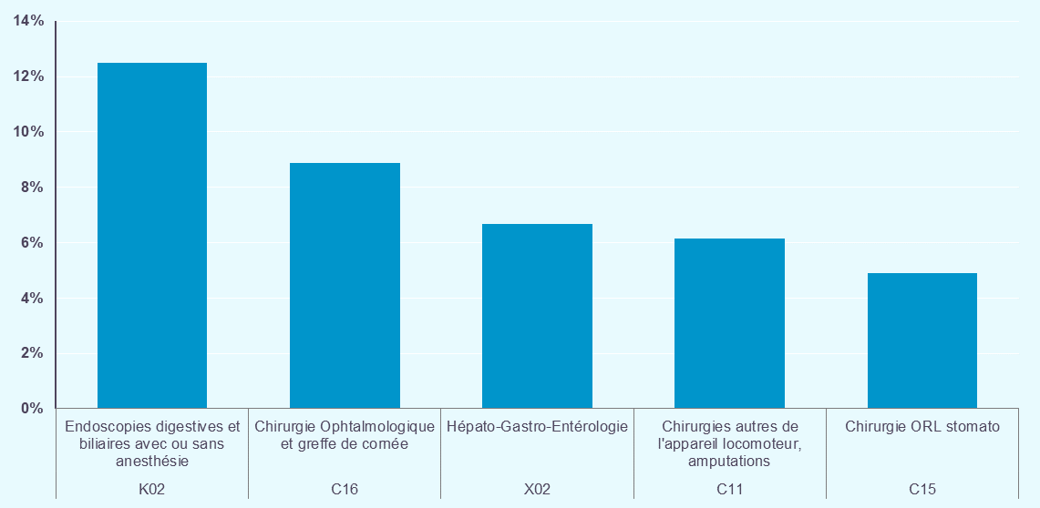
Déclinaison par groupe de planification (hors séances) :
- En 2020, les deux groupes de planification majoritaires en nombre de sont endoscopies digestives (K02) et la pneumologie (X08) avec respectivement 8,4% et 6,0% des séjours.
- Les deux groupes de planification qui contribuent le plus à la décroissance du nombre de séjours sont les endoscopies digestives (K02 ; contribution de 12,5%) et la chirurgie ophtalmique et geste de cornée (C16 ; 8,9%).
- Viennent ensuite l'hépato-gastro-entérologie (X02 ; 6,7%) et les chirugies autres de l'appareil locomoteur (C11 ; 6,2%).

 |  |  | NS : inf. 11 |  |  |  | NS : inf. 11
Groupe de classification |  | Historique 2018/2019 | Activité 2020 |  | Evolution 2019/2020 |  | Activité 2020 Hors prise en charge COVID

 |  | Evolution nombre de séjours | Nombre de séjours | Part en séjours | Evolution nombre de séjours | Contribution à l'évolution en séjours | Nombre de séjours | Part en séjours | Evolution nombre de séjours
 |  | 2018/2019 | 2020 | 2020 | 2019/2020 | 2019/2020 | 2020 | 2020 | 2019/2020
C01 | Transplant. d'organes (hors greffes de moelle & cornée) | +4.1% | 4.4 | 0.0% | -24.3% | +0.1% | 4.4 | 0.0% | -24.5%
C02 | Chirurgie du rachis, Neuro-chirurgie | +0.8% | 148.6 | 0.9% | -11.1% | +0.9% | 148.5 | 0.9% | -11.2%
C03 | Neurostimulateurs | +9.3% | 7.0 | 0.0% | -16.4% | +0.1% | 7.0 | 0.0% | -16.4%
C04 | Chir. cardio-thoracique (hors transplant. d'organe), Pontages aorto-coronariens | -0.5% | 39.6 | 0.2% | -13.6% | +0.3% | 39.5 | 0.2% | -13.8%
C05 | Chir. majeure sur le thorax, l'app. respiratoire, interventions sous thoracoscopie | +0.5% | 35.7 | 0.2% | -6.8% | +0.1% | 35.5 | 0.2% | -7.3%
C06 | Chir. Digestive majeure : oesophage, estomac, grêle, côlon, rectum | -1.0% | 98.2 | 0.6% | -9.0% | +0.4% | 98.0 | 0.6% | -9.2%
C07 | Chir. Viscérale autre : rate, grêle, colon, proctologie, hernies | -0.8% | 425.9 | 2.6% | -15.1% | +3.5% | 425.7 | 2.6% | -15.2%
C08 | Chir. hépato-biliaire et pancréatique | -0.2% | 126.3 | 0.8% | -7.1% | +0.4% | 126.2 | 0.8% | -7.1%
C09 | Chir. majeure de l'app. Locomoteur: hanche, fémur, genou, épaule | +2.2% | 327.0 | 2.0% | -14.2% | +2.5% | 326.6 | 2.0% | -14.3%
C10 | Arthroscopies, Biopsies ostéo-articulaires | -1.0% | 203.8 | 1.2% | -18.6% | +2.1% | 203.8 | 1.3% | -18.6%
C11 | Chirurgies autres de l'appareil locomoteur, amputations | +1.2% | 822.9 | 5.0% | -14.1% | +6.2% | 822.7 | 5.1% | -14.1%
C12 | Traumatismes multiples graves | +1.7% | 5.9 | 0.0% | -10.3% | +0.0% | 5.9 | 0.0% | -10.4%
C13 | Stimulateurs, Défibrillateurs cardiaques | -0.3% | 79.5 | 0.5% | -2.2% | +0.1% | 79.4 | 0.5% | -2.3%
C14 | Chirurgie vasculaire | -5.9% | 121.3 | 0.7% | -26.7% | +2.0% | 121.2 | 0.7% | -26.7%
C15 | Chirurgie ORL stomato | -0.8% | 247.1 | 1.5% | -30.3% | +4.9% | 247.1 | 1.5% | -30.3%
C16 | Chirurgie Ophtalmologique et greffe de cornée | +3.0% | 903.0 | 5.5% | -17.7% | +8.9% | 903.0 | 5.5% | -17.7%
C17 | Chirurgie Gynécologique | -1.4% | 283.3 | 1.7% | -20.7% | +3.4% | 283.3 | 1.7% | -20.8%
C18 | Chirurgie du sein | +1.4% | 129.3 | 0.8% | -11.7% | +0.8% | 129.3 | 0.8% | -11.7%
C19 | Chirurgie Urologique | +3.9% | 278.0 | 1.7% | -3.5% | +0.5% | 277.9 | 1.7% | -3.5%
C20 | Chirurgie de l'appareil génital masculin | +1.9% | 214.6 | 1.3% | -17.2% | +2.0% | 214.6 | 1.3% | -17.2%
C21 | Chir. pour Aff. des Org. Hématopoiétiques, Lymphomes, Leucémies, Tumeurs SID | -0.6% | 26.3 | 0.2% | -6.7% | +0.1% | 26.3 | 0.2% | -6.8%
C22 | Chirurgie de la Thyroide, Parathyroide, du Tractus Thyréoglosse, endocrinologie | -2.3% | 45.6 | 0.3% | -20.9% | +0.6% | 45.6 | 0.3% | -20.9%
C23 | Parages de plaies, Greffes de peau, des Tissus S/C | +3.1% | 182.7 | 1.1% | -10.3% | +1.0% | 182.7 | 1.1% | -10.3%
C24 | Chirurgie pour brûlures | -3.4% | 2.9 | 0.0% | -3.6% | +0.0% | 2.9 | 0.0% | -3.7%
C25 | Chirurgie inter spécialités | +2.0% | 159.3 | 1.0% | -13.7% | +1.2% | 159.0 | 1.0% | -13.9%
K01 | Hépato-Gastro-Entérologie, sans acte opératoire, avec anesthésie | -2.6% | 14.3 | 0.1% | -8.6% | +0.1% | 14.3 | 0.1% | -8.6%
K02 | Endoscopies digestives et biliaires avec ou sans anesthésie | +0.0% | 1,380.6 | 8.4% | -16.5% | +12.5% | 1,380.6 | 8.5% | -16.5%
K03 | Neurologie médicale avec Acte classant non opératoire, ou anesthésie | -26.2% | 77.2 | 0.5% | +150.1% | -2.1% | 77.2 | 0.5% | +150.1%
K04 | Aff. Cardio-vasculaire avec Acte classant non opératoire, ou anesthésie | +9.3% | 29.8 | 0.2% | -6.8% | +0.1% | 29.8 | 0.2% | -6.8%
K05 | Cathétérismes vasculaires diagnostiques et interventionnels | +7.1% | 594.0 | 3.6% | -7.3% | +2.1% | 593.7 | 3.6% | -7.3%
K06 | Mise en place d'accès vasculaire | +1.8% | 105.4 | 0.6% | -0.3% | +0.0% | 105.4 | 0.6% | -0.3%
K07 | Endoscopies bronchiques, avec ou sans anesthésie | +1.9% | 25.9 | 0.2% | -20.2% | +0.3% | 25.8 | 0.2% | -20.2%
K08 | Traumatologie avec acte classant non opératoire ou anesthésie | +1.6% | 35.3 | 0.2% | -12.6% | +0.2% | 35.3 | 0.2% | -12.6%
K09 | ORL Stomato avec Acte classant non opératoire et endoscopies | +1.1% | 260.8 | 1.6% | -26.6% | +4.3% | 260.8 | 1.6% | -26.6%
K10 | Aff. génito-urinaires avec Acte classant non opératoire et endoscopies | +2.0% | 144.6 | 0.9% | -13.8% | +1.1% | 144.6 | 0.9% | -13.8%
K11 | Douleur chroniques, avec bloc ou infiltration, en ambulatoire | +21.0% | 6.0 | 0.0% | -26.4% | +0.1% | 6.0 | 0.0% | -26.4%
K12 | Explorations nocturnes, séjours de moins de 2 jours | +4.1% | 114.4 | 0.7% | -32.4% | +2.5% | 114.4 | 0.7% | -32.4%
K13 | Dialyse (hors Séances) | -1.3% | 10.6 | 0.1% | -12.1% | +0.1% | 10.6 | 0.1% | -12.6%
K14 | Radiothérapie (hors séances) | +2.7% | 18.0 | 0.1% | -7.2% | +0.1% | 18.0 | 0.1% | -7.2%
K15 | Autres séj. sans acte, avec anesthésie, en ambulatoire (Aff. myéloP., peau, sein...) | +1.9% | 109.9 | 0.7% | -13.7% | +0.8% | 109.9 | 0.7% | -13.7%
K16 | Brûlures sans acte opératoire, avec anesthésie, en ambulatoire | +1.5% | 2.3 | 0.0% | +3.6% | -0.0% | 2.3 | 0.0% | +3.6%
K17 | Traumatismes, allergies et empoisonnements sans acte opératoire, avec anesthésie, en ambulatoire | -8.0% | 2.5 | 0.0% | -6.7% | +0.0% | 2.5 | 0.0% | -6.7%
N01 | Chirurgie des nouveau-nés, prématurés et de la période périnatale | -3.2% | 2.8 | 0.0% | +0.7% | -0.0% | 2.8 | 0.0% | +0.6%
N02 | Aff. médicales des nouveau-nés, prématurés et de la période périnatale | -0.5% | 742.4 | 4.5% | -2.5% | +0.9% | 742.4 | 4.6% | -2.5%
N03 | Mort-nés, décès et transferts précoces de nouveau-nés | -0.7% | 13.0 | 0.1% | -5.5% | +0.0% | 13.0 | 0.1% | -5.5%
O01 | Accouchements par voie basse | -1.3% | 579.4 | 3.5% | -2.6% | +0.7% | 579.4 | 3.6% | -2.6%
O02 | Césariennes | +1.6% | 147.6 | 0.9% | -2.0% | +0.1% | 147.5 | 0.9% | -2.1%
O03 | IVG | . | . | . | . | . | . | . | .
O04 | Obstétrique autre | -0.2% | 260.8 | 1.6% | -4.5% | +0.6% | 260.8 | 1.6% | -4.5%
X01 | Greffe de moelle, Auto et Allogreffes de cellules souches | -5.2% | 5.3 | 0.0% | -4.0% | +0.0% | 5.3 | 0.0% | -4.2%
X02 | Hépato-Gastro-Entérologie | +0.3% | 879.2 | 5.3% | -14.2% | +6.7% | 878.4 | 5.4% | -14.3%
X03 | Neurologie médicale | +0.3% | 566.2 | 3.4% | -11.3% | +3.3% | 565.6 | 3.5% | -11.4%
X04 | Commotions cérébrales, Traumatismes crâniens | -2.3% | 99.2 | 0.6% | -8.4% | +0.4% | 99.1 | 0.6% | -8.5%
X05 | Traumatologie et ablation de matériel de l'appareil locomoteur | +1.7% | 137.6 | 0.8% | -9.0% | +0.6% | 137.4 | 0.8% | -9.1%
X06 | Rhumatologie | +1.4% | 301.3 | 1.8% | -16.2% | +2.7% | 300.8 | 1.8% | -16.3%
X07 | Affections Cardio-vasculaires | +1.5% | 732.0 | 4.4% | -12.1% | +4.6% | 731.0 | 4.5% | -12.2%
X08 | Pneumologie | -0.5% | 982.4 | 6.0% | +8.5% | -3.5% | 787.1 | 4.8% | -13.0%
X09 | ORL, Stomato | +2.2% | 168.8 | 1.0% | -22.5% | +2.2% | 168.8 | 1.0% | -22.5%
X10 | Ophtalmologie | +1.6% | 45.2 | 0.3% | -10.7% | +0.2% | 45.2 | 0.3% | -10.7%
X11 | Gynécologie, Sénologie (hors Obstétrique) | +1.6% | 50.5 | 0.3% | -9.3% | +0.2% | 50.5 | 0.3% | -9.3%
X12 | Uro-Néphrologie médicale (hors Séances) | +2.0% | 373.1 | 2.3% | -10.1% | +1.9% | 372.7 | 2.3% | -10.2%
X13 | Appareil génital masculin | +3.9% | 58.4 | 0.4% | -8.8% | +0.3% | 58.4 | 0.4% | -9.0%
X14 | Maladies immunitaires, du Sang, des Organes hématopoïétiques, Tumeurs SID | +2.6% | 295.3 | 1.8% | -9.1% | +1.3% | 294.9 | 1.8% | -9.2%
X15 | Diabète, Maladies métaboliques, Endocrinologie (hors complications) | +0.6% | 333.5 | 2.0% | -14.4% | +2.6% | 333.1 | 2.0% | -14.5%
X16 | Affections et traumatismes de la peau, gelures | +2.6% | 221.1 | 1.3% | -10.2% | +1.2% | 220.8 | 1.4% | -10.3%
X17 | Brûlures | -2.7% | 6.4 | 0.0% | -1.0% | +0.0% | 6.4 | 0.0% | -1.1%
X18 | Suivi thérap. d'affections connues, Allergologie, Rééducation, Convalescence | +11.2% | 142.2 | 0.9% | -17.0% | +1.3% | 142.2 | 0.9% | -17.0%
X19 | Fièvre, Infection, Septicémie, VIH | -1.8% | 128.2 | 0.8% | +2.6% | -0.1% | 113.1 | 0.7% | -9.4%
X20 | Psychiatrie | +1.2% | 270.2 | 1.6% | -13.2% | +1.9% | 270.1 | 1.7% | -13.2%
X21 | Effets nocifs, alcool, toxicologie, allergies | +0.6% | 317.7 | 1.9% | -13.7% | +2.3% | 317.6 | 2.0% | -13.7%
X22 | Douleur et soins palliatifs | +7.8% | 197.4 | 1.2% | -7.8% | +0.8% | 196.4 | 1.2% | -8.2%
X23 | Chimiothérapie (hors séances) | -1.6% | 171.3 | 1.0% | -9.4% | +0.8% | 171.3 | 1.1% | -9.4%
X24 | Médecine inter spécialités, Autres symptômes ou motifs médicaux | +5.2% | 416.4 | 2.5% | -9.7% | +2.0% | 416.4 | 2.6% | -9.7%
X25 | Traumatismes multiples graves | +6.8% | 5.2 | 0.0% | -10.4% | +0.0% | 5.2 | 0.0% | -10.5%
X26 | Chirurgie esthétique et de confort | +87.5% | NS | 0.0% | -40.0% | +0.0% | NS | 0.0% | -40.0%
Total France |  | +1.1% | 16,500.2 | 100.0% | -11.7% | +100.0% | 16,281.3 | 100.0% | -12.9%
Séjours en milliers

10 GP ayant le plus de poids dans les séjours, hors séances
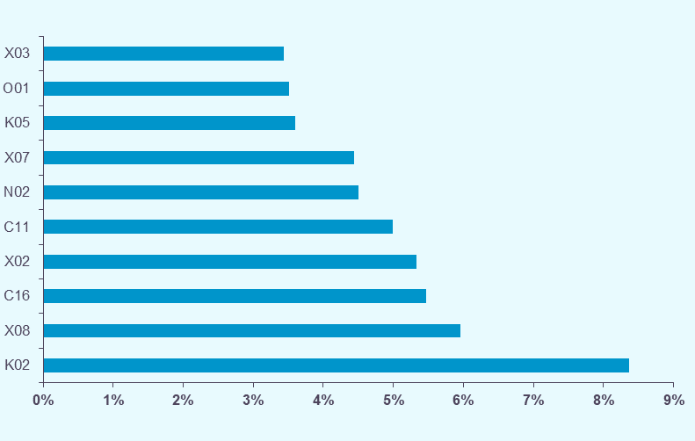

Les 5 GP les plus contributeurs à la croissance en séjours, hors séances

racines_CMD_hs
Déclinaison par catégorie majeure de diagnostic et racine (hors séances) :
- Les cinq CMD qui contribuent le plus à la croissance du nombre de séjours sont dans l'ordre : les affections du tibe digestif (CMD 06), les affections et traumatismes de l'appareil musculosquelettique et du tissu conjonctif (CMD 08), les affections des oreilles, du nez, de la gorge, de la bouche et des dents (CMD 03), les affections de l'appareil circulatoire (CMD 05) et les affections du système nerveux (CMD 02).
- Au sein de chacune de ces cinq CMD, les cinq racines les plus contributrices à l'évolution de l'activité de la CMD sont présentées.
- A titre d'exemple, la racine la plus contributrice à la croissance du volume économique de la CMD 06 est l'endoscopie digestive diagnostique et anesthésie, en ambulatoire (06K04) qui participe pour 5,2% en nombre de sejours à cette CMD.

Top 5 des racines les plus contributrices à l'évolution en volume économique de la CMD 06 (Affections du tube digestif)
CMD | Racine |  | Historique 2018/2019 | Activité 2020 |  | Evolution 2019/2020

 |  |  | Evolution nombre de séjours | Nombre de séjours | Part en séjours | Evolution nombre de séjours | Contribution à l'évolution en séjours
 |  |  | 2018/2019 | 2020 | 2020 | 2019/2020 | 2019/2020
06 | 06K04 | Endoscopie digestive diagnostique et anesthésie, en ambulatoire | +0.3% | 850.2 | 5.2% | -17.6% | +8.3%
 | 06K02 | Endoscopies digestives thérapeutiques et anesthésie : séjours de moins de 2 jours | -0.8% | 474.2 | 2.9% | -15.1% | +3.8%
 | 06M02 | Autres gastroentérites et maladies diverses du tube digestif, âge inférieur à 18 ans | +2.8% | 37.8 | 0.2% | -51.0% | +1.8%
 | 06M03 | Autres gastroentérites et maladies diverses du tube digestif, âge supérieur à 17 ans | -0.9% | 127.9 | 0.8% | -16.2% | +1.1%
 | 06C12 | Interventions réparatrices pour hernies inguinales et crurales, âge supérieur à 17 ans | -0.2% | 105.7 | 0.6% | -15.5% | +0.9%
Séjours en milliers

Top 5 des racines les plus contributrices à l'évolution en volume économique de la CMD 08 (Affections et traumatismes de l'appareil musculosquelettique et du tissu conjonctif)
CMD | Racine |  | Historique 2018/2019 | Activité 2020 |  | Evolution 2019/2020

 |  |  | Evolution nombre de séjours | Nombre de séjours | Part en séjours | Evolution nombre de séjours | Contribution à l'évolution en séjours
 |  |  | 2018/2019 | 2020 | 2020 | 2019/2020 | 2019/2020
08 | 08C37 | Interventions sur le pied, âge supérieur à 17 ans | -2.6% | 75.3 | 0.5% | -27.8% | +1.3%
 | 08C24 | Prothèses de genou | +2.4% | 89.8 | 0.5% | -22.1% | +1.2%
 | 08C14 | Résections osseuses localisées et/ou ablation de matériel de fixation interne au niveau d'une localisation autre que la hanche et le fémur | +1.0% | 93.4 | 0.6% | -16.3% | +0.8%
 | 08C48 | Prothèses de hanche pour des affections autres que des traumatismes récents | +1.9% | 93.8 | 0.6% | -15.4% | +0.8%
 | 08C45 | Ménisectomie sous arthroscopie | -0.5% | 71.3 | 0.4% | -19.2% | +0.8%
Séjours en milliers

Top 5 des racines les plus contributrices à l'évolution en volume économique de la CMD 03 (Affections des oreilles, du nez, de la gorge, de la bouche et des dents)
CMD | Racine |  | Historique 2018/2019 | Activité 2020 |  | Evolution 2019/2020

 |  |  | Evolution nombre de séjours | Nombre de séjours | Part en séjours | Evolution nombre de séjours | Contribution à l'évolution en séjours
 |  |  | 2018/2019 | 2020 | 2020 | 2019/2020 | 2019/2020
03 | 03K02 | Affections de la bouche et des dents avec certaines extractions, réparations et prothèses dentaires | +1.1% | 235.4 | 1.4% | -27.7% | +4.1%
 | 03C28 | Interventions sur les végétations adénoïdes, en ambulatoire | -5.1% | 25.5 | 0.2% | -52.4% | +1.3%
 | 03M03 | Otites moyennes et autres infections des voies aériennes supérieures, âge inférieur à 18 ans | +9.4% | 22.8 | 0.1% | -40.4% | +0.7%
 | 03C14 | Drains transtympaniques, âge inférieur à 18 ans | -6.2% | 11.2 | 0.1% | -50.9% | +0.5%
 | 03C09 | Rhinoplasties | +3.5% | 28.0 | 0.2% | -25.9% | +0.4%
Séjours en milliers

Top 5 des racines les plus contributrices à l'évolution en volume économique de la CMD 05 (Affections de l'appareil circulatoire)
CMD | Racine |  | Historique 2018/2019 | Activité 2020 |  | Evolution 2019/2020

 |  |  | Evolution nombre de séjours | Nombre de séjours | Part en séjours | Evolution nombre de séjours | Contribution à l'évolution en séjours
 |  |  | 2018/2019 | 2020 | 2020 | 2019/2020 | 2019/2020
05 | 05C17 | Ligatures de veines et éveinages | -10.7% | 44.7 | 0.3% | -45.7% | +1.7%
 | 05M09 | Insuffisances cardiaques et états de choc circulatoire | +1.2% | 194.0 | 1.2% | -13.2% | +1.4%
 | 05K10 | Actes diagnostiques par voie vasculaire | +4.1% | 202.0 | 1.2% | -10.3% | +1.1%
 | 05M08 | Arythmies et troubles de la conduction cardiaque | +0.0% | 89.6 | 0.5% | -15.5% | +0.7%
 | 05K06 | Endoprothèses vasculaires sans infarctus du myocarde | +5.0% | 156.8 | 1.0% | -9.1% | +0.7%
Séjours en milliers

Top 5 des racines les plus contributrices à l'évolution en volume économique de la CMD 02 (Affections de l'oeil)
CMD | Racine |  | Historique 2018/2019 | Activité 2020 |  | Evolution 2019/2020

 |  |  | Evolution nombre de séjours | Nombre de séjours | Part en séjours | Evolution nombre de séjours | Contribution à l'évolution en séjours
 |  |  | 2018/2019 | 2020 | 2020 | 2019/2020 | 2019/2020
02 | 02C05 | Interventions sur le cristallin avec ou sans vitrectomie | +2.9% | 726.4 | 4.4% | -19.6% | +8.1%
 | 02C08 | Autres interventions extraoculaires, âge supérieur à 17 ans | +1.8% | 56.0 | 0.3% | -23.4% | +0.8%
 | 02C02 | Interventions sur la rétine | +1.7% | 51.1 | 0.3% | -9.1% | +0.2%
 | 02M08 | Autres affections oculaires d'origine non diabétique, âge supérieur à 17 ans | +3.3% | 14.9 | 0.1% | -13.0% | +0.1%
 | 02C07 | Autres interventions extraoculaires, âge inférieur à 18 ans | -3.6% | 4.4 | 0.0% | -29.6% | +0.1%
Séjours en milliers

racines_hs
Déclinaison par racine (hors séances) :

 |  |  | NS : inf. 11
Racine |  | Historique 2018/2019 | Activité 2020 |  | Evolution 2019/2020

 |  | Evolution nombre de séjours | Nombre de séjours | Part en séjours | Evolution nombre de séjours | Contribution à l'évolution en séjours
 |  | 2018/2019 | 2020 | 2020 | 2019/2020 | 2019/2020
01C03 | Craniotomies pour traumatisme, âge supérieur à 17 ans | -0.6% | 5.0 | 0.0% | -3.7% | +0.0%
01C04 | Craniotomies en dehors de tout traumatisme, âge supérieur à 17 ans | +1.1% | 21.9 | 0.1% | -7.1% | +0.1%
01C05 | Interventions sur le rachis et la moelle pour des affections neurologiques | +1.5% | 12.4 | 0.1% | -9.8% | +0.1%
01C06 | Interventions sur le système vasculaire précérébral | +0.6% | 15.8 | 0.1% | -9.5% | +0.1%
01C08 | Interventions sur les nerfs crâniens ou périphériques et autres interventions sur le système nerveux | +2.4% | 17.8 | 0.1% | -3.1% | +0.0%
01C09 | Pose d'un stimulateur cérébral | -2.7% | 1.5 | 0.0% | -8.2% | +0.0%
01C10 | Pose d'un stimulateur médullaire | +12.6% | 5.5 | 0.0% | -18.4% | +0.1%
01C11 | Craniotomies pour tumeurs, âge inférieur à 18 ans | +2.4% | 0.9 | 0.0% | -1.0% | +0.0%
01C12 | Craniotomies pour affections non tumorales, âge inférieur à 18 ans | -4.7% | 1.5 | 0.0% | -11.2% | +0.0%
01C14 | Libérations de nerfs superficiels à l'exception du médian au canal carpien | +1.9% | 20.3 | 0.1% | -10.4% | +0.1%
01C15 | Libérations du médian au canal carpien | +4.1% | 119.8 | 0.7% | -14.1% | +0.9%
01K02 | Autres embolisations intracrâniennes et médullaires | +4.9% | 3.8 | 0.0% | -9.7% | +0.0%
01K03 | Autres actes thérapeutiques par voie vasculaire du système nerveux | +10.5% | 7.3 | 0.0% | -8.8% | +0.0%
01K04 | Injections de toxine botulique, en ambulatoire | -37.1% | 67.6 | 0.4% | +240.9% | -2.2%
01K05 | Séjours pour douleurs chroniques rebelles comprenant un bloc ou une infiltration, en ambulatoire | +21.0% | 6.0 | 0.0% | -26.4% | +0.1%
01K06 | Affections du système nerveux sans acte opératoire avec anesthésie, en ambulatoire | +7.0% | 9.6 | 0.1% | -12.9% | +0.1%
01K07 | Embolisations intracrâniennes et médullaires pour hémorragie | -3.3% | 1.4 | 0.0% | -2.5% | +0.0%
01M04 | Méningites virales | -13.0% | 2.8 | 0.0% | -57.3% | +0.2%
01M05 | Infections du système nerveux à l'exception des méningites virales | -0.4% | 9.3 | 0.1% | -15.4% | +0.1%
01M07 | Maladies dégénératives du système nerveux, âge supérieur à 79 ans | -1.7% | 10.2 | 0.1% | -15.3% | +0.1%
01M08 | Maladies dégénératives du système nerveux, âge inférieur à 80 ans | -2.4% | 23.5 | 0.1% | -9.7% | +0.1%
01M09 | Affections et lésions du rachis et de la moelle | -2.3% | 2.3 | 0.0% | -19.0% | +0.0%
01M10 | Autres affections cérébrovasculaires | +6.1% | 6.5 | 0.0% | -9.5% | +0.0%
01M11 | Affections des nerfs crâniens et rachidiens | +1.3% | 33.5 | 0.2% | -15.7% | +0.3%
01M12 | Autres affections du système nerveux | +5.4% | 16.0 | 0.1% | -9.5% | +0.1%
01M13 | Troubles de la conscience et comas d'origine non traumatique | -2.3% | 9.2 | 0.1% | -11.1% | +0.1%
01M15 | Accidents ischémiques transitoires et occlusions des artères précérébrales, âge supérieur à 79 ans | -3.1% | 13.2 | 0.1% | -8.1% | +0.1%
01M16 | Accidents ischémiques transitoires et occlusions des artères précérébrales, âge inférieur à 80 ans | -1.2% | 25.2 | 0.2% | -7.9% | +0.1%
01M17 | Sclérose en plaques et ataxie cérébelleuse | -4.3% | 9.8 | 0.1% | -18.5% | +0.1%
01M18 | Lésions traumatiques intracrâniennes sévères | +6.9% | 7.9 | 0.0% | -9.6% | +0.0%
01M19 | Autres lésions traumatiques intracrâniennes, sauf commotions | +2.8% | 21.3 | 0.1% | -1.8% | +0.0%
01M20 | Commotions cérébrales | -4.5% | 70.0 | 0.4% | -10.1% | +0.4%
01M21 | Douleurs chroniques rebelles | +12.2% | 101.7 | 0.6% | -8.0% | +0.4%
01M22 | Migraines et céphalées | +3.8% | 45.9 | 0.3% | -14.7% | +0.4%
01M23 | Convulsions hyperthermiques | -5.8% | 5.8 | 0.0% | -36.5% | +0.2%
01M24 | Epilepsie, âge inférieur à 18 ans | -3.1% | 16.4 | 0.1% | -13.2% | +0.1%
01M25 | Epilepsie, âge supérieur à 17 ans | -0.4% | 57.5 | 0.3% | -9.4% | +0.3%
01M26 | Tumeurs malignes du système nerveux | -0.0% | 15.0 | 0.1% | -4.7% | +0.0%
01M27 | Autres tumeurs du système nerveux | +0.7% | 4.8 | 0.0% | -8.8% | +0.0%
01M28 | Hydrocéphalies | +2.5% | 3.6 | 0.0% | -8.2% | +0.0%
01M29 | Anévrysmes cérébraux | +5.1% | 2.1 | 0.0% | -14.1% | +0.0%
01M30 | Accidents vasculaires intracérébraux non transitoires | +2.0% | 114.8 | 0.7% | -3.5% | +0.2%
01M31 | Autres accidents vasculaires cérébraux non transitoires | -4.6% | 12.4 | 0.1% | -5.2% | +0.0%
01M32 | Explorations et surveillance pour affections du système nerveux | +2.5% | 62.6 | 0.4% | -15.0% | +0.5%
01M33 | Troubles du sommeil | -5.0% | 0.9 | 0.0% | -18.5% | +0.0%
01M34 | Anomalies de la démarche d'origine neurologique | -2.6% | 39.6 | 0.2% | -14.0% | +0.3%
01M35 | Symptômes et autres recours aux soins de la CMD 01 | +2.8% | 18.3 | 0.1% | -10.0% | +0.1%
01M36 | Accidents vasculaires cérébraux non transitoires avec décès : séjours de moins de 2 jours | +0.7% | 3.7 | 0.0% | -2.0% | +0.0%
01M37 | Autres affections de la CMD 01 avec décès : séjours de moins de 2 jours | -3.4% | 3.1 | 0.0% | -6.0% | +0.0%
01M38 | Autres affections neurologiques concernant majoritairement la petite enfance | +2.5% | 0.5 | 0.0% | -20.3% | +0.0%
01M39 | Troubles de la régulation thermique du nouveau-né et du nourrisson | -0.6% | 0.6 | 0.0% | -30.3% | +0.0%
02C02 | Interventions sur la rétine | +1.7% | 51.1 | 0.3% | -9.1% | +0.2%
02C03 | Interventions sur l'orbite | -2.3% | 4.2 | 0.0% | -17.5% | +0.0%
02C05 | Interventions sur le cristallin avec ou sans vitrectomie | +2.9% | 726.4 | 4.4% | -19.6% | +8.1%
02C06 | Interventions primaires sur l'iris | -4.3% | 1.6 | 0.0% | -20.6% | +0.0%
02C07 | Autres interventions extraoculaires, âge inférieur à 18 ans | -3.6% | 4.4 | 0.0% | -29.6% | +0.1%
02C08 | Autres interventions extraoculaires, âge supérieur à 17 ans | +1.8% | 56.0 | 0.3% | -23.4% | +0.8%
02C09 | Allogreffes de cornée | +16.2% | 9.1 | 0.1% | -14.9% | +0.1%
02C10 | Autres interventions intraoculaires pour affections sévères | -2.4% | 3.0 | 0.0% | -10.9% | +0.0%
02C11 | Autres interventions intraoculaires en dehors des affections sévères | +1.7% | 32.1 | 0.2% | +54.8% | -0.5%
02C12 | Interventions sur le cristallin avec trabéculectomie | +48.0% | 8.8 | 0.1% | +5.0% | -0.0%
02C13 | Interventions sur les muscles oculomoteurs, âge inférieur à 18 ans | -0.4% | 6.4 | 0.0% | -19.2% | +0.1%
02M02 | Hyphéma | +2.9% | 2.1 | 0.0% | -18.6% | +0.0%
02M03 | Infections oculaires aiguës sévères | -5.6% | 3.1 | 0.0% | -15.6% | +0.0%
02M04 | Affections oculaires d'origine neurologique | +1.8% | 9.4 | 0.1% | -3.6% | +0.0%
02M05 | Autres affections oculaires, âge inférieur à 18 ans | +0.9% | 3.1 | 0.0% | -18.6% | +0.0%
02M07 | Autres affections oculaires d'origine diabétique, âge supérieur à 17 ans | +2.9% | 4.0 | 0.0% | -26.6% | +0.1%
02M08 | Autres affections oculaires d'origine non diabétique, âge supérieur à 17 ans | +3.3% | 14.9 | 0.1% | -13.0% | +0.1%
02M09 | Explorations et surveillance pour affections de l'oeil | -1.2% | 7.1 | 0.0% | +4.9% | -0.0%
02M10 | Symptômes et autres recours aux soins de la CMD 02 | +11.1% | 1.4 | 0.0% | +3.6% | -0.0%
03C05 | Réparations de fissures labiale et palatine | -8.2% | 1.7 | 0.0% | -14.8% | +0.0%
03C06 | Interventions sur les sinus et l'apophyse mastoïde, âge inférieur à 18 ans | +10.4% | 2.5 | 0.0% | -17.4% | +0.0%
03C07 | Interventions sur les sinus et l'apophyse mastoïde, âge supérieur à 17 ans | +0.5% | 31.7 | 0.2% | -22.8% | +0.4%
03C09 | Rhinoplasties | +3.5% | 28.0 | 0.2% | -25.9% | +0.4%
03C10 | Amygdalectomies et/ou adénoïdectomies isolées, âge inférieur à 18 ans | -7.9% | 13.3 | 0.1% | -39.3% | +0.4%
03C11 | Amygdalectomies et/ou adénoïdectomies isolées, âge supérieur à 17 ans | -5.5% | 5.9 | 0.0% | -30.0% | +0.1%
03C12 | Interventions sur les amygdales et les végétations adénoïdes autres que les amygdalectomies et/ou les adénoïdectomies isolées, âge inférieur à 18 ans | -2.7% | 2.9 | 0.0% | -47.9% | +0.1%
03C13 | Interventions sur les amygdales et les végétations adénoïdes autres que les amygdalectomies et/ou les adénoïdectomies isolées, âge supérieur à 17 ans | +5.9% | 3.2 | 0.0% | -28.6% | +0.1%
03C14 | Drains transtympaniques, âge inférieur à 18 ans | -6.2% | 11.2 | 0.1% | -50.9% | +0.5%
03C15 | Drains transtympaniques, âge supérieur à 17 ans | -4.4% | 4.2 | 0.0% | -35.5% | +0.1%
03C16 | Autres interventions chirurgicales portant sur les oreilles, le nez, la gorge ou le cou | +1.6% | 20.6 | 0.1% | -18.0% | +0.2%
03C17 | Interventions sur la bouche | +0.1% | 16.0 | 0.1% | -23.8% | +0.2%
03C18 | Pose d'implants cochléaires | +7.8% | 1.4 | 0.0% | -18.5% | +0.0%
03C19 | Ostéotomies de la face | +6.2% | 12.9 | 0.1% | -13.2% | +0.1%
03C20 | Interventions de reconstruction de l'oreille moyenne | -2.7% | 19.3 | 0.1% | -23.7% | +0.3%
03C21 | Interventions pour oreilles décollées | -4.2% | 8.9 | 0.1% | -28.9% | +0.2%
03C24 | Interventions sur les glandes salivaires | -3.5% | 7.7 | 0.0% | -14.6% | +0.1%
03C25 | Interventions majeures sur la tête et le cou | -1.6% | 3.8 | 0.0% | -5.0% | +0.0%
03C26 | Autres interventions sur la tête et le cou | +0.5% | 4.7 | 0.0% | -4.1% | +0.0%
03C27 | Interventions sur les amygdales, en ambulatoire | +14.4% | 15.9 | 0.1% | -27.3% | +0.3%
03C28 | Interventions sur les végétations adénoïdes, en ambulatoire | -5.1% | 25.5 | 0.2% | -52.4% | +1.3%
03C29 | Autres interventions sur l'oreille, le nez ou la gorge pour tumeurs malignes | -1.7% | 1.6 | 0.0% | -8.7% | +0.0%
03C30 | Interventions sur l'oreille externe | +0.5% | 2.1 | 0.0% | -17.8% | +0.0%
03K02 | Affections de la bouche et des dents avec certaines extractions, réparations et prothèses dentaires | +1.1% | 235.4 | 1.4% | -27.7% | +4.1%
03K03 | Séjours comprenant une endoscopie oto-rhino-laryngologique, en ambulatoire | +2.1% | 19.5 | 0.1% | -12.5% | +0.1%
03K04 | Séjours comprenant certains actes non opératoires de la CMD 03, en ambulatoire | -2.9% | 5.8 | 0.0% | -19.0% | +0.1%
03M02 | Traumatismes et déformations du nez | +1.4% | 9.3 | 0.1% | -23.3% | +0.1%
03M03 | Otites moyennes et autres infections des voies aériennes supérieures, âge inférieur à 18 ans | +9.4% | 22.8 | 0.1% | -40.4% | +0.7%
03M04 | Otites moyennes et autres infections des voies aériennes supérieures, âge supérieur à 17 ans | +0.4% | 10.7 | 0.1% | -18.5% | +0.1%
03M05 | Troubles de l'équilibre | +1.4% | 35.6 | 0.2% | -13.8% | +0.3%
03M06 | Epistaxis | -2.8% | 8.3 | 0.1% | -15.6% | +0.1%
03M07 | Tumeurs malignes des oreilles, du nez, de la gorge ou de la bouche | -3.1% | 12.2 | 0.1% | -10.6% | +0.1%
03M08 | Autres diagnostics portant sur les oreilles, le nez, la gorge ou la bouche, âge inférieur à 18 ans | -1.8% | 3.1 | 0.0% | -17.3% | +0.0%
03M09 | Autres diagnostics portant sur les oreilles, le nez, la gorge ou la bouche, âge supérieur à 17 ans | +0.3% | 12.5 | 0.1% | -14.6% | +0.1%
03M10 | Affections de la bouche et des dents sans certaines extractions, réparations ou prothèses dentaires, âge inférieur à 18 ans | +1.3% | 15.3 | 0.1% | -23.8% | +0.2%
03M11 | Affections de la bouche et des dents sans certaines extractions, réparations ou prothèses dentaires, âge supérieur à 17 ans | -0.9% | 23.8 | 0.1% | -23.4% | +0.3%
03M12 | Infections aigües sévères des voies aériennes supérieures, âge inférieur à 18 ans | +8.6% | 1.7 | 0.0% | -45.5% | +0.1%
03M13 | Infections aigües sévères des voies aériennes supérieures, âge supérieur à 17 ans | +8.1% | 5.9 | 0.0% | -29.3% | +0.1%
03M14 | Explorations et surveillance pour affections ORL | +9.7% | 3.3 | 0.0% | -0.9% | +0.0%
03M15 | Symptômes et autres recours aux soins de la CMD 03 | +2.0% | 4.3 | 0.0% | -17.3% | +0.0%
04C02 | Interventions majeures sur le thorax | +0.9% | 22.7 | 0.1% | -5.3% | +0.1%
04C03 | Autres interventions chirurgicales sur le système respiratoire | +1.3% | 3.0 | 0.0% | -12.8% | +0.0%
04C04 | Interventions sous thoracoscopie | -0.5% | 10.1 | 0.1% | -8.4% | +0.0%
04K02 | Séjours comprenant une endoscopie bronchique, en ambulatoire | +1.9% | 25.9 | 0.2% | -20.2% | +0.3%
04M02 | Bronchites et asthme, âge inférieur à 18 ans | -11.9% | 33.5 | 0.2% | -20.6% | +0.4%
04M03 | Bronchites et asthme, âge supérieur à 17 ans | -4.2% | 41.4 | 0.3% | -29.5% | +0.8%
04M04 | Pneumonies et pleurésies banales, âge inférieur à 18 ans | +2.6% | 7.7 | 0.0% | -48.0% | +0.3%
04M05 | Pneumonies et pleurésies banales, âge supérieur à 17 ans | -0.7% | 129.8 | 0.8% | -24.7% | +1.9%
04M06 | Infections et inflammations respiratoires, âge inférieur à 18 ans | -8.0% | 3.3 | 0.0% | +63.2% | -0.1%
04M07 | Infections et inflammations respiratoires, âge supérieur à 17 ans | +0.7% | 266.5 | 1.6% | +411.9% | -9.8%
04M08 | Bronchopneumopathies chroniques | -4.7% | 13.6 | 0.1% | -22.9% | +0.2%
04M09 | Tumeurs de l'appareil respiratoire | +0.9% | 49.8 | 0.3% | -2.0% | +0.0%
04M10 | Embolies pulmonaires | +2.3% | 49.6 | 0.3% | +6.4% | -0.1%
04M11 | Signes et symptômes respiratoires | +0.3% | 71.9 | 0.4% | +28.6% | -0.7%
04M12 | Pneumothorax | +1.7% | 17.2 | 0.1% | -7.8% | +0.1%
04M13 | Oedème pulmonaire et détresse respiratoire | -3.7% | 40.0 | 0.2% | -15.4% | +0.3%
04M14 | Maladies pulmonaires interstitielles | +2.1% | 14.2 | 0.1% | -11.1% | +0.1%
04M15 | Autres diagnostics portant sur le système respiratoire | +1.7% | 7.1 | 0.0% | -7.4% | +0.0%
04M16 | Traumatismes thoraciques | +1.0% | 13.2 | 0.1% | -8.8% | +0.1%
04M17 | Epanchements pleuraux | -0.6% | 24.6 | 0.1% | -2.6% | +0.0%
04M18 | Bronchiolites | +1.1% | 24.9 | 0.2% | -49.8% | +1.1%
04M19 | Tuberculoses | +1.8% | 4.1 | 0.0% | -20.0% | +0.0%
04M20 | Bronchopneumopathies chroniques surinfectées | -2.0% | 63.5 | 0.4% | -27.3% | +1.1%
04M21 | Suivis de greffe pulmonaire | -2.3% | 6.5 | 0.0% | -7.3% | +0.0%
04M22 | Explorations et surveillance pour affections de l'appareil respiratoire | +2.9% | 49.3 | 0.3% | -4.5% | +0.1%
04M23 | Autres symptômes et recours aux soins de la CMD 04 | +8.4% | 10.6 | 0.1% | +3.5% | -0.0%
04M24 | Affections de la CMD 04 avec décès : séjours de moins de 2 jours | +1.2% | 16.6 | 0.1% | +26.0% | -0.2%
04M25 | Grippes | +12.1% | 20.7 | 0.1% | -41.0% | +0.7%
04M26 | Fibroses kystiques avec manifestations pulmonaires | -2.8% | 1.8 | 0.0% | -8.2% | +0.0%
04M27 | Autres affections respiratoires concernant majoritairement la petite enfance | -7.1% | 1.0 | 0.0% | -25.2% | +0.0%
05C02 | Chirurgie de remplacement valvulaire avec circulation extracorporelle et avec cathétérisme cardiaque ou coronarographie | -2.2% | 3.0 | 0.0% | -13.6% | +0.0%
05C03 | Chirurgie de remplacement valvulaire avec circulation extracorporelle, sans cathétérisme cardiaque, ni coronarographie | -2.9% | 12.1 | 0.1% | -15.8% | +0.1%
05C04 | Pontages aortocoronariens avec cathétérisme cardiaque ou coronarographie | -8.7% | 3.0 | 0.0% | -11.5% | +0.0%
05C05 | Pontages aortocoronariens sans cathétérisme cardiaque, ni coronarographie | +5.3% | 10.4 | 0.1% | -14.9% | +0.1%
05C06 | Autres interventions cardiothoraciques, âge supérieur à 1 an, ou vasculaires quel que soit l'âge, avec circulation extracorporelle | +3.3% | 5.8 | 0.0% | -12.9% | +0.0%
05C07 | Autres interventions cardiothoraciques, âge inférieur à 2 ans, avec circulation extracorporelle | +0.8% | 1.0 | 0.0% | -11.3% | +0.0%
05C08 | Autres interventions cardiothoraciques, âge supérieur à 1 an, ou vasculaires quel que soit l'âge, sans circulation extracorporelle | -4.8% | 4.1 | 0.0% | -6.1% | +0.0%
05C09 | Autres interventions cardiothoraciques, âge inférieur à 2 ans, sans circulation extracorporelle | -10.9% | 0.2 | 0.0% | -4.3% | +0.0%
05C10 | Chirurgie majeure de revascularisation | -2.0% | 25.1 | 0.2% | -10.1% | +0.1%
05C11 | Autres interventions de chirurgie vasculaire | -1.5% | 11.2 | 0.1% | -6.8% | +0.0%
05C12 | Amputations du membre inférieur, sauf des orteils, pour troubles circulatoires | -2.3% | 5.1 | 0.0% | -4.4% | +0.0%
05C13 | Amputations pour troubles circulatoires portant sur le membre supérieur ou les orteils | +0.2% | 6.1 | 0.0% | -2.2% | +0.0%
05C14 | Poses d'un stimulateur cardiaque permanent avec infarctus aigu du myocarde ou insuffisance cardiaque congestive ou état de choc | -0.4% | 9.2 | 0.1% | -1.8% | +0.0%
05C15 | Poses d'un stimulateur cardiaque permanent sans infarctus aigu du myocarde, ni insuffisance cardiaque congestive, ni état de choc | -2.0% | 38.1 | 0.2% | -6.3% | +0.1%
05C17 | Ligatures de veines et éveinages | -10.7% | 44.7 | 0.3% | -45.7% | +1.7%
05C18 | Autres interventions sur le système circulatoire | +2.8% | 6.7 | 0.0% | -12.8% | +0.0%
05C19 | Poses d'un défibrillateur cardiaque | -0.7% | 14.4 | 0.1% | -1.1% | +0.0%
05C20 | Remplacements ou ablations chirurgicale d'électrodes ou repositionnements de boîtier de stimulation cardiaque permanente | -9.9% | 0.6 | 0.0% | -6.9% | +0.0%
05C21 | Créations et réfections de fistules artérioveineuses pour affections de la CMD 05 | +1.4% | 9.5 | 0.1% | -4.3% | +0.0%
05C22 | Remplacements de stimulateurs cardiaques permanents | +5.0% | 17.2 | 0.1% | +7.0% | -0.1%
05K05 | Endoprothèses vasculaires avec infarctus du myocarde | +4.2% | 60.2 | 0.4% | -2.5% | +0.1%
05K06 | Endoprothèses vasculaires sans infarctus du myocarde | +5.0% | 156.8 | 1.0% | -9.1% | +0.7%
05K10 | Actes diagnostiques par voie vasculaire | +4.1% | 202.0 | 1.2% | -10.3% | +1.1%
05K12 | Actes thérapeutiques par voie vasculaire sauf endoprothèses, âge inférieur à 18 ans | +6.5% | 1.4 | 0.0% | -6.6% | +0.0%
05K14 | Mise en place de certains accès vasculaires pour des affections de la CMD 05, séjours de moins de 2 jours | +1.5% | 103.4 | 0.6% | -0.4% | +0.0%
05K15 | Surveillances de greffes de coeur avec acte diagnostique par voie vasculaire | -1.7% | 3.8 | 0.0% | -15.6% | +0.0%
05K17 | Affections cardiovasculaires sans acte opératoire de la CMD 05, avec anesthésie, en ambulatoire | +9.3% | 29.8 | 0.2% | -6.8% | +0.1%
05K19 | Traitements majeurs de troubles du rythme par voie vasculaire | +16.5% | 25.7 | 0.2% | -3.2% | +0.0%
05K20 | Autres traitements de troubles du rythme par voie vasculaire | +3.9% | 22.6 | 0.1% | -10.4% | +0.1%
05K21 | Poses de bioprothèses de valves cardiaques par voie vasculaire | +9.5% | 13.0 | 0.1% | +0.4% | -0.0%
05K22 | Actes thérapeutiques par voie vasculaire sur les orifices du coeur, âge supérieur à 17 ans | +13.4% | 6.6 | 0.0% | -3.0% | +0.0%
05K23 | Ablations, repositionnements et poses de sondes cardiaques supplémentaires par voie vasculaire, âge supérieur à 17 ans | -1.3% | 3.2 | 0.0% | +4.1% | -0.0%
05K24 | Dilatations coronaires et autres actes thérapeutiques sur le coeur par voie vasculaire, âge supérieur à 17 ans | +6.5% | 6.3 | 0.0% | -7.5% | +0.0%
05K25 | Actes thérapeutiques sur les artères par voie vasculaire, âge supérieur à 17 ans | +4.2% | 19.7 | 0.1% | -9.1% | +0.1%
05K26 | Actes thérapeutiques sur les accès vasculaires ou les veines par voie vasculaire, âge supérieur à 17 ans | +31.5% | 60.1 | 0.4% | +3.4% | -0.1%
05M04 | Infarctus aigu du myocarde | -0.2% | 37.5 | 0.2% | -6.9% | +0.1%
05M05 | Syncopes et lipothymies | -0.7% | 55.7 | 0.3% | -16.0% | +0.5%
05M06 | Angine de poitrine | -3.8% | 12.7 | 0.1% | -13.8% | +0.1%
05M07 | Thrombophlébites veineuses profondes | -7.1% | 9.6 | 0.1% | -16.0% | +0.1%
05M08 | Arythmies et troubles de la conduction cardiaque | +0.0% | 89.6 | 0.5% | -15.5% | +0.7%
05M09 | Insuffisances cardiaques et états de choc circulatoire | +1.2% | 194.0 | 1.2% | -13.2% | +1.4%
05M10 | Cardiopathies congénitales et valvulopathies, âge inférieur à 18 ans | +12.8% | 1.1 | 0.0% | -27.1% | +0.0%
05M11 | Cardiopathies congénitales et valvulopathies, âge supérieur à 17 ans | +0.4% | 6.5 | 0.0% | -15.7% | +0.1%
05M12 | Troubles vasculaires périphériques | +0.5% | 41.3 | 0.3% | -16.4% | +0.4%
05M13 | Douleurs thoraciques | +3.8% | 112.8 | 0.7% | -6.3% | +0.3%
05M14 | Arrêt cardiaque | +1.8% | 2.4 | 0.0% | -10.4% | +0.0%
05M15 | Hypertension artérielle | +7.1% | 33.4 | 0.2% | -11.4% | +0.2%
05M16 | Athérosclérose coronarienne | +4.0% | 16.5 | 0.1% | -16.1% | +0.1%
05M17 | Autres affections de l'appareil circulatoire | +2.2% | 59.3 | 0.4% | -9.0% | +0.3%
05M18 | Endocardites aiguës et subaiguës | +6.3% | 6.5 | 0.0% | -6.5% | +0.0%
05M19 | Surveillances de greffes de coeur sans acte diagnostique par voie vasculaire | +4.1% | 5.3 | 0.0% | -3.5% | +0.0%
05M20 | Explorations et surveillance pour affections de l'appareil circulatoire | +4.5% | 36.2 | 0.2% | -9.7% | +0.2%
05M21 | Infarctus aigu du myocarde avec décès : séjours de moins de 2 jours | -8.4% | 1.3 | 0.0% | -6.2% | +0.0%
05M22 | Autres affections de la CMD 05 avec décès : séjours de moins de 2 jours | +2.2% | 13.0 | 0.1% | -8.5% | +0.1%
05M23 | Symptômes et autres recours aux soins de la CMD 05 | +0.0% | 10.4 | 0.1% | -15.9% | +0.1%
06C03 | Résections rectales | -3.5% | 14.6 | 0.1% | -9.3% | +0.1%
06C04 | Interventions majeures sur l'intestin grêle et le côlon | -0.6% | 65.9 | 0.4% | -7.6% | +0.2%
06C05 | Interventions sur l'oesophage, l'estomac et le duodénum, âge inférieur à 18 ans | -4.0% | 1.3 | 0.0% | -1.1% | +0.0%
06C07 | Interventions mineures sur l'intestin grêle et le côlon | -2.7% | 11.8 | 0.1% | -11.0% | +0.1%
06C08 | Appendicectomies compliquées | +1.8% | 28.4 | 0.2% | +0.9% | -0.0%
06C09 | Appendicectomies non compliquées | -1.4% | 38.0 | 0.2% | -4.5% | +0.1%
06C10 | Interventions réparatrices pour hernies et éventrations, âge inférieur à 18 ans | -1.3% | 10.1 | 0.1% | -20.2% | +0.1%
06C12 | Interventions réparatrices pour hernies inguinales et crurales, âge supérieur à 17 ans | -0.2% | 105.7 | 0.6% | -15.5% | +0.9%
06C13 | Libérations d'adhérences péritonéales | +2.1% | 4.8 | 0.0% | -4.3% | +0.0%
06C14 | Interventions sur le rectum et l'anus autres que les résections rectales | +2.3% | 41.6 | 0.3% | -13.1% | +0.3%
06C15 | Autres interventions sur le tube digestif en dehors des laparotomies | +3.8% | 10.2 | 0.1% | -11.2% | +0.1%
06C16 | Interventions sur l'oesophage, l'estomac et le duodénum pour tumeurs malignes, âge supérieur à 17 ans | -2.2% | 4.4 | 0.0% | -10.4% | +0.0%
06C19 | Hémorroïdectomies | +4.2% | 29.6 | 0.2% | -20.6% | +0.4%
06C20 | Interventions sur l'oesophage, l'estomac et le duodénum pour ulcères, âge supérieur à 17 ans | -0.2% | 2.7 | 0.0% | -6.1% | +0.0%
06C21 | Autres interventions sur le tube digestif par laparotomie | -1.3% | 4.1 | 0.0% | -9.5% | +0.0%
06C22 | Interventions sur l'oesophage, l'estomac et le duodénum pour affections autres que malignes ou ulcères, âge supérieur à 17 ans | +4.1% | 8.5 | 0.1% | -16.7% | +0.1%
06C23 | Certaines interventions pour stomies | +0.4% | 1.4 | 0.0% | -11.0% | +0.0%
06C24 | Cures d'éventrations postopératoires, âge supérieur à 17 ans | +1.4% | 26.8 | 0.2% | -18.8% | +0.3%
06C25 | Interventions réparatrices pour hernies à l'exception des hernies inguinales, crurales, âge supérieur à 17 ans | +1.8% | 44.0 | 0.3% | -20.4% | +0.5%
06K02 | Endoscopies digestives thérapeutiques et anesthésie : séjours de moins de 2 jours | -0.8% | 474.2 | 2.9% | -15.1% | +3.8%
06K03 | #N/A | -0.3% | 6.5 | 0.0% | -17.5% | +0.1%
06K04 | Endoscopie digestive diagnostique et anesthésie, en ambulatoire | +0.3% | 850.2 | 5.2% | -17.6% | +8.3%
06K05 | Séjours comprenant une endoscopie digestive diagnostique sans anesthésie, en ambulatoire | -3.0% | 20.6 | 0.1% | -13.4% | +0.1%
06K06 | Affections digestives sans acte opératoire de la CMD 06, avec anesthésie, en ambulatoire | -0.2% | 7.9 | 0.0% | -11.7% | +0.0%
06M02 | Autres gastroentérites et maladies diverses du tube digestif, âge inférieur à 18 ans | +2.8% | 37.8 | 0.2% | -51.0% | +1.8%
06M03 | Autres gastroentérites et maladies diverses du tube digestif, âge supérieur à 17 ans | -0.9% | 127.9 | 0.8% | -16.2% | +1.1%
06M04 | Hémorragies digestives | -1.0% | 53.8 | 0.3% | -10.7% | +0.3%
06M05 | Autres tumeurs malignes du tube digestif | -0.9% | 26.5 | 0.2% | -7.6% | +0.1%
06M06 | Occlusions intestinales non dues à une hernie | +1.8% | 52.5 | 0.3% | -6.8% | +0.2%
06M07 | Maladies inflammatoires de l'intestin | -1.1% | 14.0 | 0.1% | -11.5% | +0.1%
06M08 | Autres affections digestives, âge inférieur à 18 ans | +0.6% | 10.2 | 0.1% | -16.9% | +0.1%
06M09 | Autres affections digestives, âge supérieur à 17 ans | +0.8% | 54.6 | 0.3% | -11.0% | +0.3%
06M10 | Ulcères gastroduodénaux compliqués | +11.0% | 0.9 | 0.0% | -8.6% | +0.0%
06M11 | Ulcères gastroduodénaux non compliqués | -2.0% | 6.1 | 0.0% | -13.9% | +0.0%
06M12 | Douleurs abdominales | +0.2% | 93.8 | 0.6% | -16.7% | +0.9%
06M13 | Tumeurs malignes de l'oesophage et de l'estomac | -5.1% | 8.6 | 0.1% | -8.9% | +0.0%
06M14 | Invaginations intestinales aigües | -0.5% | 1.4 | 0.0% | -21.5% | +0.0%
06M15 | Suivi de greffes de l'appareil digestif | -8.3% | NS | 0.0% | -9.1% | +0.0%
06M16 | Explorations et surveillance pour affections de l'appareil digestif | +1.9% | 20.5 | 0.1% | -20.1% | +0.2%
06M17 | Soins de stomies digestives | +4.9% | 8.0 | 0.0% | +1.0% | -0.0%
06M18 | Symptômes et autres recours aux soins de la CMD 06 | -3.8% | 47.3 | 0.3% | -21.0% | +0.6%
06M19 | Affections sévères du tube digestif | -0.5% | 15.6 | 0.1% | -9.7% | +0.1%
06M20 | Tumeurs bénignes de l'appareil digestif | -2.1% | 11.4 | 0.1% | -23.7% | +0.2%
06M21 | Autres affections digestives concernant majoritairement la petite enfance | -1.9% | 1.2 | 0.0% | -12.7% | +0.0%
07C06 | Interventions diagnostiques sur le système hépato-biliaire et pancréatique pour affections malignes | -4.6% | 0.6 | 0.0% | -13.0% | +0.0%
07C07 | Interventions diagnostiques sur le système hépato-biliaire et pancréatique pour affections non malignes | -0.4% | 0.7 | 0.0% | -5.8% | +0.0%
07C08 | Autres interventions sur le système hépato-biliaire et pancréatique | -4.6% | 0.6 | 0.0% | +1.1% | -0.0%
07C09 | Interventions sur le foie, le pancréas et les veines porte ou cave pour tumeurs malignes | +2.0% | 8.9 | 0.1% | -4.0% | +0.0%
07C10 | Interventions sur le foie, le pancréas et les veines porte ou cave pour affections non malignes | +5.8% | 4.1 | 0.0% | -3.1% | +0.0%
07C11 | Dérivations biliaires | +0.9% | 1.1 | 0.0% | -10.2% | +0.0%
07C12 | Autres interventions sur les voies biliaires sauf cholécystectomies isolées | -1.3% | 6.6 | 0.0% | +1.9% | -0.0%
07C13 | Cholécystectomies sans exploration de la voie biliaire principale pour affections aigües | -0.4% | 27.6 | 0.2% | -0.8% | +0.0%
07C14 | Cholécystectomies sans exploration de la voie biliaire principale à l'exception des affections aigües | -0.5% | 76.2 | 0.5% | -10.3% | +0.4%
07K02 | Endoscopies biliaires thérapeutiques et anesthésie : séjours de moins de 2 jours | +7.7% | 8.5 | 0.1% | +4.2% | -0.0%
07K04 | Endoscopie biliaire diagnostique et anesthésie, en ambulatoire | +6.0% | 20.6 | 0.1% | -12.5% | +0.1%
07K05 | Séjours comprenant une endoscopie biliaire thérapeutique ou diagnostique sans anesthésie, en ambulatoire | +27.7% | 0.1 | 0.0% | -56.6% | +0.0%
07K06 | Actes thérapeutiques par voie vasculaire pour des affections malignes du système hépatobiliaire | -5.6% | 6.4 | 0.0% | -4.4% | +0.0%
07M02 | Affections des voies biliaires | +1.5% | 78.3 | 0.5% | -5.2% | +0.2%
07M04 | Autres affections hépatiques | -4.0% | 20.2 | 0.1% | -13.3% | +0.1%
07M06 | Affections malignes du système hépato-biliaire ou du pancréas | +1.9% | 42.1 | 0.3% | -2.9% | +0.1%
07M07 | Cirrhoses alcooliques | -0.4% | 18.6 | 0.1% | -3.8% | +0.0%
07M08 | Autres cirrhoses et fibrose hépatique | +8.6% | 7.4 | 0.0% | -16.1% | +0.1%
07M09 | Hépatites chroniques | -20.3% | 1.1 | 0.0% | -22.4% | +0.0%
07M10 | Pancréatites aigües | +2.9% | 36.9 | 0.2% | -3.4% | +0.1%
07M11 | Autres affections non malignes du pancréas | +1.2% | 6.6 | 0.0% | -15.4% | +0.1%
07M12 | Suivis de greffe de foie et de pancréas | +7.6% | 3.2 | 0.0% | -20.0% | +0.0%
07M13 | Explorations et surveillance des affections du système hépatobiliaire et du pancréas | +0.6% | 7.8 | 0.0% | -12.5% | +0.1%
07M14 | Symptômes et autres recours aux soins de la CMD 07 | +1.8% | 60.0 | 0.4% | +1.7% | -0.0%
07M15 | Affections hépatiques sévères à l'exception des tumeurs malignes, des cirrhoses et des hépatites alcooliques | +2.6% | 4.0 | 0.0% | -1.6% | +0.0%
07M16 | Ictères du nouveau-né | +6.3% | 0.9 | 0.0% | +10.6% | -0.0%
08C02 | Interventions majeures multiples sur les genoux et/ou les hanches | -1.6% | 1.3 | 0.0% | -8.8% | +0.0%
08C04 | Interventions sur la hanche et le fémur, âge inférieur à 18 ans | -4.5% | 2.6 | 0.0% | -16.8% | +0.0%
08C06 | Amputations pour affections de l'appareil musculosquelettique et du tissu conjonctif | +2.1% | 1.1 | 0.0% | -11.1% | +0.0%
08C12 | Biopsies ostéoarticulaires | -4.5% | 1.3 | 0.0% | -14.5% | +0.0%
08C13 | Résections osseuses localisées et/ou ablation de matériel de fixation interne au niveau de la hanche et du fémur | -5.9% | 3.0 | 0.0% | -22.7% | +0.0%
08C14 | Résections osseuses localisées et/ou ablation de matériel de fixation interne au niveau d'une localisation autre que la hanche et le fémur | +1.0% | 93.4 | 0.6% | -16.3% | +0.8%
08C20 | Greffes de peau pour maladie de l'appareil musculosquelettique ou du tissu conjonctif | -1.9% | 2.3 | 0.0% | -7.4% | +0.0%
08C21 | Autres interventions portant sur l'appareil musculosquelettique et le tissu conjonctif | +3.1% | 10.4 | 0.1% | -14.6% | +0.1%
08C22 | Interventions pour reprise de prothèses articulaires | +2.1% | 20.9 | 0.1% | -17.8% | +0.2%
08C24 | Prothèses de genou | +2.4% | 89.8 | 0.5% | -22.1% | +1.2%
08C25 | Prothèses d'épaule | +6.5% | 16.3 | 0.1% | -16.1% | +0.1%
08C27 | Autres interventions sur le rachis | -0.4% | 60.1 | 0.4% | -11.0% | +0.3%
08C28 | Interventions maxillofaciales | -4.7% | 2.1 | 0.0% | -20.4% | +0.0%
08C29 | Interventions sur le tissu mou pour tumeurs malignes | -4.5% | 1.7 | 0.0% | -5.0% | +0.0%
08C31 | Interventions sur la jambe, âge inférieur à 18 ans | +4.0% | 5.1 | 0.0% | -18.2% | +0.1%
08C32 | Interventions sur la jambe, âge supérieur à 17 ans | -0.0% | 46.5 | 0.3% | -12.5% | +0.3%
08C33 | Interventions sur la cheville et l'arrière-pied à l'exception des fractures | +5.1% | 10.3 | 0.1% | -16.4% | +0.1%
08C34 | Interventions sur les ligaments croisés sous arthroscopie | -0.7% | 34.7 | 0.2% | -24.5% | +0.5%
08C35 | Interventions sur le bras, coude et épaule | -1.3% | 39.7 | 0.2% | -11.4% | +0.2%
08C36 | Interventions sur le pied, âge inférieur à 18 ans | -1.0% | 2.9 | 0.0% | -18.4% | +0.0%
08C37 | Interventions sur le pied, âge supérieur à 17 ans | -2.6% | 75.3 | 0.5% | -27.8% | +1.3%
08C38 | Autres arthroscopies du genou | -8.8% | 19.2 | 0.1% | -12.7% | +0.1%
08C39 | Interventions sur l'avant-bras | -1.2% | 63.8 | 0.4% | -7.7% | +0.2%
08C40 | Arthroscopies d'autres localisations | +1.0% | 6.2 | 0.0% | -16.1% | +0.1%
08C42 | Interventions non mineures sur les tissus mous | +2.2% | 27.7 | 0.2% | -14.1% | +0.2%
08C43 | Interventions non mineures sur la main | +3.0% | 31.1 | 0.2% | -10.9% | +0.2%
08C44 | Autres interventions sur la main | +2.5% | 135.4 | 0.8% | -10.1% | +0.7%
08C45 | Ménisectomie sous arthroscopie | -0.5% | 71.3 | 0.4% | -19.2% | +0.8%
08C46 | Autres interventions sur les tissus mous | -1.9% | 45.9 | 0.3% | -18.0% | +0.5%
08C47 | Prothèses de hanche pour traumatismes récents | +2.6% | 37.4 | 0.2% | -2.5% | +0.0%
08C48 | Prothèses de hanche pour des affections autres que des traumatismes récents | +1.9% | 93.8 | 0.6% | -15.4% | +0.8%
08C49 | Interventions sur la hanche et le fémur pour traumatismes récents, âge supérieur à 17 ans | +1.3% | 59.6 | 0.4% | -3.0% | +0.1%
08C50 | Interventions sur la hanche et le fémur sauf traumatismes récents, âge supérieur à 17 ans | -0.2% | 5.3 | 0.0% | -10.3% | +0.0%
08C51 | Interventions majeures sur le rachis pour fractures, cyphoses et scolioses | +2.6% | 13.8 | 0.1% | -14.5% | +0.1%
08C52 | Autres interventions majeures sur le rachis | +2.0% | 31.5 | 0.2% | -14.2% | +0.2%
08C53 | Interventions sur le genou pour traumatismes | +1.8% | 10.9 | 0.1% | -6.8% | +0.0%
08C54 | Interventions sur le genou pour des affections autres que traumatiques | +7.0% | 10.7 | 0.1% | -12.3% | +0.1%
08C55 | Interventions sur la cheville et l'arrière-pied pour fractures | +1.2% | 1.5 | 0.0% | -0.8% | +0.0%
08C57 | Libérations articulaires du membre inférieur à l'exception de la hanche et du pied | +1.5% | 2.5 | 0.0% | -9.0% | +0.0%
08C58 | Arthroscopies de l'épaule | +0.3% | 71.1 | 0.4% | -16.6% | +0.6%
08C59 | Ténosynovectomies du poignet | +2.0% | 13.0 | 0.1% | -9.0% | +0.1%
08C60 | Interventions sur le poignet autres que les ténosynovectomies | -0.7% | 16.0 | 0.1% | -14.2% | +0.1%
08C61 | Interventions majeures pour infections ostéoarticulaires | +7.6% | 16.0 | 0.1% | -13.4% | +0.1%
08C62 | Autres interventions pour infections ostéoarticulaires | +5.4% | 10.3 | 0.1% | -6.8% | +0.0%
08K02 | Affections de l'appareil musculosquelettique sans acte opératoire de la CMD 08, avec anesthésie, en ambulatoire | +1.7% | 33.0 | 0.2% | -12.7% | +0.2%
08K03 | Tractions continues et réductions progressives : autres que hanche et fémur | -0.3% | 0.8 | 0.0% | -13.0% | +0.0%
08K04 | Tractions continues et réductions progressives : hanche et fémur | -0.4% | 1.5 | 0.0% | -9.9% | +0.0%
08M04 | Fractures de la hanche et du bassin | +6.1% | 22.9 | 0.1% | -3.5% | +0.0%
08M05 | Fractures de la diaphyse, de l'épiphyse ou d'une partie non précisée du fémur | -0.2% | 3.3 | 0.0% | -4.4% | +0.0%
08M06 | Fractures, entorses, luxations et dislocations de la jambe, âge inférieur à 18 ans | -1.4% | 2.2 | 0.0% | -14.0% | +0.0%
08M07 | Fractures, entorses, luxations et dislocations de la jambe, âge supérieur à 17 ans | -0.3% | 13.3 | 0.1% | -12.1% | +0.1%
08M08 | Entorses et luxations de la hanche et du bassin | -0.4% | 1.3 | 0.0% | -14.3% | +0.0%
08M09 | Arthropathies non spécifiques | +0.5% | 5.7 | 0.0% | -16.7% | +0.1%
08M10 | Maladies osseuses et arthropathies spécifiques | +1.9% | 29.1 | 0.2% | -17.7% | +0.3%
08M14 | Affections du tissu conjonctif | +4.9% | 31.0 | 0.2% | -15.1% | +0.3%
08M15 | Tendinites, myosites et bursites | -4.3% | 16.3 | 0.1% | -10.5% | +0.1%
08M18 | Suites de traitement après une affection de l'appareil musculosquelettique ou du tissu conjonctif | +1.7% | 6.7 | 0.0% | -13.7% | +0.0%
08M19 | Autres pathologies de l'appareil musculosquelettique et du tissu conjonctif | +4.4% | 37.2 | 0.2% | -10.7% | +0.2%
08M20 | Fractures, entorses, luxations et dislocations du bras et de l'avant-bras, âge inférieur à 18 ans | -4.3% | 11.0 | 0.1% | -10.9% | +0.1%
08M21 | Entorses, luxations et dislocations du bras et de l'avant-bras, âge supérieur à 17 ans | +3.6% | 9.2 | 0.1% | -9.3% | +0.0%
08M22 | Fractures, entorses, luxations et dislocations de la main | +3.9% | 5.0 | 0.0% | -11.2% | +0.0%
08M23 | Fractures, entorses, luxations et dislocations du pied | -1.5% | 2.0 | 0.0% | -7.7% | +0.0%
08M24 | Tumeurs primitives malignes des os, du cartilage ou des tissus mous | -1.6% | 1.8 | 0.0% | +0.6% | -0.0%
08M25 | Fractures pathologiques et autres tumeurs malignes de l'appareil musculosquelettique et du tissu conjonctif | +3.0% | 30.2 | 0.2% | -12.4% | +0.2%
08M26 | Fractures du rachis | +3.5% | 34.5 | 0.2% | -8.5% | +0.1%
08M27 | Sciatiques et autres radiculopathies | -1.9% | 12.3 | 0.1% | -28.4% | +0.2%
08M28 | Autres rachialgies | -2.0% | 18.8 | 0.1% | -23.0% | +0.3%
08M29 | Autres pathologies rachidiennes relevant d'un traitement médical | -1.7% | 46.7 | 0.3% | -20.7% | +0.6%
08M30 | Rhumatismes et raideurs articulaires | -3.0% | 4.1 | 0.0% | -24.9% | +0.1%
08M31 | Ostéomyélites aigües (y compris vertébrales) et arthrites septiques | +5.1% | 11.3 | 0.1% | -16.6% | +0.1%
08M32 | Ostéomyélites chroniques | +4.0% | 3.6 | 0.0% | -13.2% | +0.0%
08M33 | Ablation de matériel sans acte classant | -3.3% | 1.2 | 0.0% | -34.6% | +0.0%
08M34 | Algoneurodystrophie | -16.0% | 0.9 | 0.0% | -26.3% | +0.0%
08M35 | Explorations et surveillance de l'appareil musculosquelettique et du tissu conjonctif | +6.8% | 25.3 | 0.2% | -10.4% | +0.1%
08M36 | Symptômes et autres recours aux soins de la CMD 08 | +0.9% | 20.3 | 0.1% | -15.2% | +0.2%
08M37 | Fractures du bras et de l'avant-bras, âge supérieur à 17 ans | +2.0% | 22.4 | 0.1% | -7.9% | +0.1%
...

Tops_racines_hs
Top racines (hors séances) :
- Les racines qui concentrent le plus de séjours concernent les endoscopies digestives diagnostiques et anesthésies, en ambulatoire (racine 06K04, 5,2%), suivi par les interventions sur le cristallin avec ou sans vitrectomie (racine 02C05, 4,4%).
- Ces mêmes racines sont les plus contributrices à la diminution de l'activité entre 2019 et 2020.

Les 10 racines dont la part en séjours est la plus grande

Racine |  | Historique 2018/2019 | Activité 2020 |  | Evolution 2019/2020 |  | Activité 2020 Hors prise en charge COVID

 |  | Evolution nombre de séjours | Nombre de séjours | Part en séjours | Evolution nombre de séjours | Contribution à l'évolution en séjours | Nombre de séjours | Part en séjours | Evolution nombre de séjours
 |  | 2018/2019 | 2020 | 2020 | 2019/2020 | 2019/2020 | 2020 | 2020 | 2019/2020
06K04 | Endoscopie digestive diagnostique et anesthésie, en ambulatoire | +0.3% | 850.2 | 5.2% | -17.6% | +8.3% | 850.2 | 5.2% | -17.6%
02C05 | Interventions sur le cristallin avec ou sans vitrectomie | +2.9% | 726.4 | 4.4% | -19.6% | +8.1% | 726.4 | 4.5% | -19.6%
15M05 | Nouveau-nés de 3300g et âge gestationnel de 40 SA et assimilés (groupe nouveau-nés 1) | -0.3% | 646.3 | 3.9% | -2.2% | +0.7% | 646.2 | 4.0% | -2.2%
06K02 | Endoscopies digestives thérapeutiques et anesthésie : séjours de moins de 2 jours | -0.8% | 474.2 | 2.9% | -15.1% | +3.8% | 474.2 | 2.9% | -15.1%
14Z14 | Accouchements uniques par voie basse chez une multipare | -1.6% | 331.6 | 2.0% | -2.9% | +0.4% | 331.6 | 2.0%
23M20 | Autres symptômes et motifs de recours aux soins de la CMD 23 | +7.3% | 285.0 | 1.7% | -6.9% | +1.0% | 285.0 | 1.8%
04M07 | Infections et inflammations respiratoires, âge supérieur à 17 ans | +0.7% | 266.5 | 1.6% | +411.9% | -9.8% | 79.1 | 0.5%
03K02 | Affections de la bouche et des dents avec certaines extractions, réparations et prothèses dentaires | +1.1% | 235.4 | 1.4% | -27.7% | +4.1% | 235.4 | 1.4%
14Z13 | Accouchements uniques par voie basse chez une primipare | -0.9% | 232.0 | 1.4% | -2.2% | +0.2% | 232.0 | 1.4%
05K10 | Actes diagnostiques par voie vasculaire | +4.1% | 202.0 | 1.2% | -10.3% | +1.1% | 201.9 | 1.2%
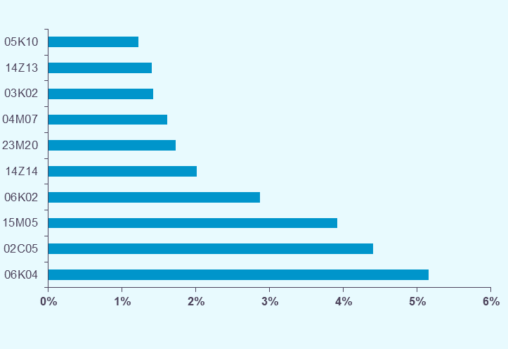

Les 10 racines les plus contributrices à la croissance en séjours, hors séances

Racine |  | Historique 2018/2019 | Activité 2020 |  | Evolution 2019/2020 |  | Activité 2020 Hors prise en charge COVID

 |  | Evolution nombre de séjours | Nombre de séjours | Part en séjours | Evolution nombre de séjours | Contribution à l'évolution en séjours | Nombre de séjours | Part en séjours
 |  | 2018/2019 | 2020 | 2020 | 2019/2020 | 2019/2020 | 2020 | 2020
06K04 | Endoscopie digestive diagnostique et anesthésie, en ambulatoire | +0.3% | 850.2 | 5.2% | -17.6% | +8.3% | 850.2 | 5.2%
02C05 | Interventions sur le cristallin avec ou sans vitrectomie | +2.9% | 726.4 | 4.4% | -19.6% | +8.1% | 726.4 | 4.5%
03K02 | Affections de la bouche et des dents avec certaines extractions, réparations et prothèses dentaires | +1.1% | 235.4 | 1.4% | -27.7% | +4.1% | 235.4 | 1.4%
...

GHM_hs
Déclinaison par GHM (hors séances) :

 |  |  | NS : inf. 11
GHM |  | Historique 2018/2019 | Activité 2020 |  | Evolution 2019/2020

 |  | Evolution nombre de séjours | Nombre de séjours | Part en séjours | Evolution nombre de séjours | Contribution à l'évolution en séjours
 |  | 2018/2019 | 2020 | 2020 | 2019/2020 | 2019/2020
01C031 | Craniotomies pour traumatisme, âge supérieur à 17 ans, niveau 1 | -12.5% | 0.7 | 0.0% | +11.1% | -0.0%
01C032 | Craniotomies pour traumatisme, âge supérieur à 17 ans, niveau 2 | +2.0% | 1.7 | 0.0% | -2.0% | +0.0%
01C033 | Craniotomies pour traumatisme, âge supérieur à 17 ans, niveau 3 | +0.5% | 1.4 | 0.0% | -6.4% | +0.0%
01C034 | Craniotomies pour traumatisme, âge supérieur à 17 ans, niveau 4 | +2.0% | 1.1 | 0.0% | -10.7% | +0.0%
01C041 | Craniotomies en dehors de tout traumatisme, âge supérieur à 17 ans, niveau 1 | -1.9% | 5.8 | 0.0% | -3.5% | +0.0%
...

Tops_GHM_hs
Top GHM (hors séances) :
- Les GHM qui concentrent le plus d'activité en MCO, en nombre de séjours et en contribution à l'évolution, sont les endoscopies digestives diagnostiques avec anesthésie en ambulatoire (06K04J) et les interventions sur le cristallin avec ou sans vitrectomie, en ambulatoire (02C05J).

Les 10 GHM ayant la plus grande part de séjours, hors séances

GHM |  | Historique 2018/2019 | Activité 2020 |  | Evolution 2019/2020 |  | Activité 2020 Hors prise en charge COVID

 |  | Evolution nombre de séjours | Nombre de séjours | Part en séjours | Evolution nombre de séjours | Contribution à l'évolution en séjours | Nombre de séjours | Part en séjours | Evolution nombre de séjours
 |  | 2018/2019 | 2020 | 2020 | 2019/2020 | 2019/2020 | 2020 | 2020 | 2019/2020
06K04J | Endoscopie digestive diagnostique et anesthésie, en ambulatoire | +0.3% | 850.2 | 5.2% | -17.6% | +8.3% | 850.2 | 5.2% | -17.6%
02C05J | Interventions sur le cristallin avec ou sans vitrectomie, en ambulatoire | +3.5% | 705.1 | 4.3% | -18.6% | +7.4% | 705.1 | 4.3% | -18.6%
15M05A | Nouveau-nés de 3300g et âge gestationnel de 40 SA et assimilés (groupe nouveau-nés 1), sans problème significatif | -1.5% | 485.6 | 2.9% | -2.4% | +0.5% | 485.6 | 3.0% | -2.4%
06K02Z | Endoscopies digestives thérapeutiques et anesthésie : séjours de moins de 2 jours | -0.8% | 474.2 | 2.9% | -15.1% | +3.8% | 474.2 | 2.9% | -15.1%
14Z14A | Accouchements uniques par voie basse chez une multipare, sans complication significative | -2.2% | 297.5 | 1.8% | -2.9% | +0.4% | 297.5 | 1.8%
03K02J | Affections de la bouche et des dents avec certaines extractions, réparations et prothèses dentaires, en ambulatoire | +1.3% | 230.2 | 1.4% | -27.3% | +4.0% | 230.2 | 1.4%
14Z13A | Accouchements uniques par voie basse chez une primipare, sans complication significative | -1.2% | 198.9 | 1.2% | -2.0% | +0.2% | 198.9 | 1.2%
23M20T | Autres symptômes et motifs de recours aux soins de la CMD 23, très courte durée | +12.1% | 187.3 | 1.1% | -1.2% | +0.1% | 187.3 | 1.2%
15M05B | Nouveau-nés de 3300g et âge gestationnel de 40 SA et assimilés (groupe nouveau-nés 1), avec autre problème significatif | +2.6% | 146.7 | 0.9% | -1.5% | +0.1% | 146.7 | 0.9%
08C44J | Autres interventions sur la main, en ambulatoire | +3.8% | 125.1 | 0.8% | -9.1% | +0.6% | 125.1 | 0.8%

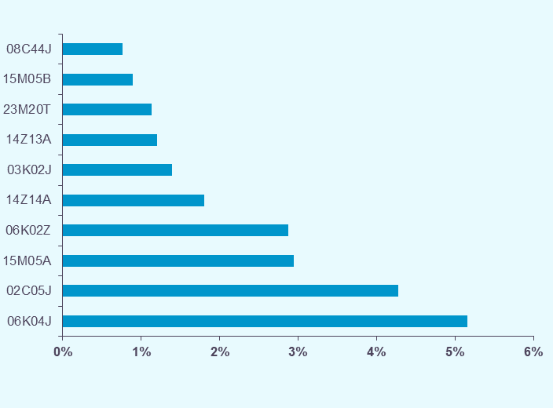

Les 10 GHM les plus contributeurs à la croissance en séjours, hors séances

GHM |  | Historique 2018/2019 | Activité 2020 |  | Evolution 2019/2020 |  | Activité 2020 Hors prise en charge COVID

 |  | Evolution nombre de séjours | Nombre de séjours | Part en séjours | Evolution nombre de séjours | Contribution à l'évolution en séjours | Nombre de séjours | Part en séjours
 |  | 2018/2019 | 2020 | 2020 | 2019/2020 | 2019/2020 | 2020 | 2020
06K04J | Endoscopie digestive diagnostique et anesthésie, en ambulatoire | +0.3% | 850.2 | 5.2% | -17.6% | +8.3% | 850.2 | 5.2%
02C05J | Interventions sur le cristallin avec ou sans vitrectomie, en ambulatoire | +3.5% | 705.1 | 4.3% | -18.6% | +7.4% | 705.1 | 4.3%
03K02J | Affections de la bouche et des dents avec certaines extractions, réparations et prothèses dentaires, en ambulatoire | +1.3% | 230.2 | 1.4% | -27.3% | +4.0% | 230.2 | 1.4%
06K02Z | Endoscopies digestives thérapeutiques et anesthésie : séjours de moins de 2 jours | -0.8% | 474.2 | 2.9% | -15.1% | +3.8% | 474.2 | 2.9%
...

seances
Focus sur les séances (y compris forfaits de dialyse hors centre, hos radiothérapie du secteur ex-OQN) :
- Les séances sont des prises en charges itératives, pour des motifs thérapeutiques bien définis (principalement dialyse, chimiothérapie et radiothérapie), qui sont réalisées au cours d’une journée.
- En 2020, 55,1% des séances réalisées sont des séances et forfaits de dialyse, 27,6% des séances de chimiothérapie et 14,8% des séances d'irradiation.
- Par rapport à 2019, les séances et forfaits de dialyse augmentent de +3,1% et les séances de chimiothérapie de +1,6%. La hausse des chimiothérapies est portée principalement par les chimiothérapies pour affections non tumorales (+6,7% de séances/forfaits).
- Les séances d'irradiation ont diminué de -6,9% entre 2019 et 2020.
- Le nombre de séances d'oxygénothérapie hyperbare a diminué de -30,4%.

Type de séance | Historique 2018/2019 | Activité 2020 |  | Evolution 2019/2020 | Patients
 |  |  |  |  | 2020
 | Evolution nombre de séances / forfaits | Nombre de séances / forfaits | Part en nombre de séances / forfaits | Evolution nombre de séances / forfaits | Nombre de patients (en séances) | Part en patients | Nombre moyen de séances par patient
 | 2018/2019 | 2020 | 2020 | 2019/2020
Entraînements à la dialyse péritonéale automatisée (28Z01Z) | 3.0% | 2.86 | 0.0% | -20.1%
Entraînements à la dialyse péritonéale continue ambulatoire (28Z02Z) | 6.2% | 7.45 | 0.1% | -1.9%
Entraînements à l'hémodialyse (28Z03Z) | 14.7% | 55.41 | 0.4% | +3.7%
Hémodialyse (28Z04Z) | -0.5% | 3,786.38 | 28.7% | +0.1%
Dialyse en centre | -0.3% | 3,852.11 | 29.2% | +0.1% | 50.4 | 7.6% | 79.7
Dialyse hors centre* | 5.2% | 3,417.57 | 25.9% | +6.7% | 32.5 | 4.9% | 101.5
Ensemble dialyse | +2.1% | 7,269.67 | 55.1% | +3.1%
...

